General
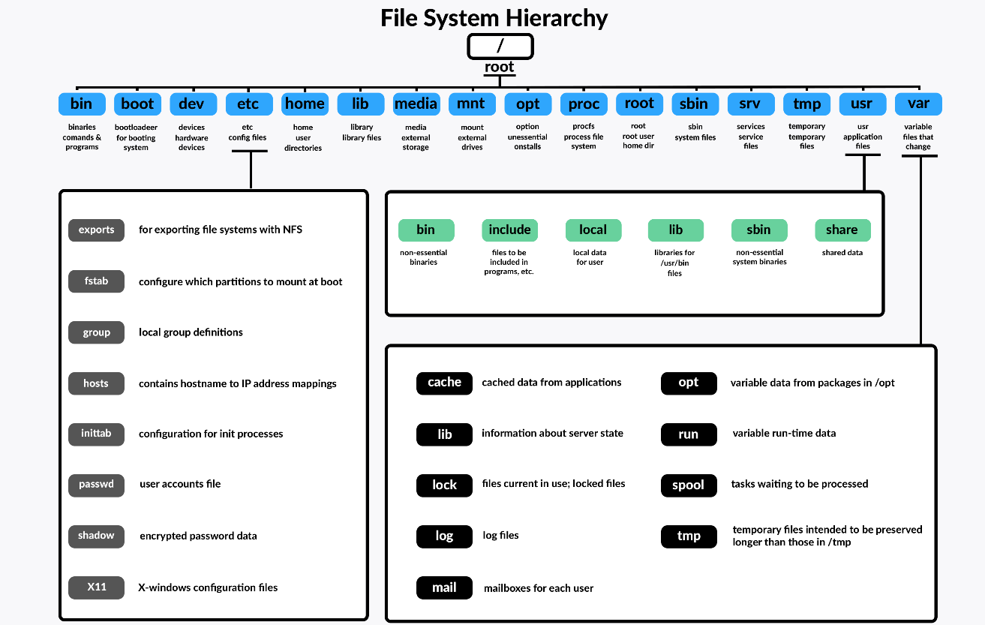
Struktura operačního systému LINUX |  |  |  |  |  |  | Konfigurační soubory Bash
- operační systém poskytuje uživatelům prostředky k spouštění programů v počítači |  |  |  |  |  |  | - proměnné, aliasy a nastavení možností shellu provedené na příkazovém řádku jsou uloženy v paměti aktuálního procesu. Tato nastavení zmizí, když je ukončeno prostředí, ve kterém jsou definovány
- operační systém LINUX se skládá z několika funkčních vrstev:
 |  |  |  |  |  |  | - konfigurační soubory definují nastavení, které bude trvalé po odhlášení uživatele nebo restartování systému.
Hardware vrstva
- zodpovědná za interakci s hardwarem systému |  |  |  |  |  |  | konfigurační soubory bash jsou:
 |  |  |  |  |  |  |  | /etc/profile | } | tyto konfigurační soubory jsou aplikovány na všechny příslušné uživatele
Kernel vrstva |  |  |  |  |  |  |  | /etc/bashrc
- kernel operačního systému je jádro. Poskytuje systému správu procesů, paměti a úloh. Jádro také spojuje aplikace s hardwarem systému. |  |  |  |  |  |  |  | ~/.bash_profile | } | tyto soubory obsahují specifické konfigurace dle uživatele a jsou uloženy v jejich /home složce.
- většina distribucí Linuxu používá monolitický kernel, některé (GNU) používají mikrokernel: |  |  |  |  |  |  |  | ~/.bashrc
 | monolitický kernel |  |  |  |  |  |  | ~/.bash.logout
 | - monolitický kernel se spouští v kernel místě (kernel space)
 | - je tvořen moduly, které provádí specifické funkce - lze je dynamicky načíst či odebrat |  |  |  |  |  | /etc/profile a ~/.bash_profile soubory obsahují řadu příkazů použitých ke konfiguraci pracovního prostředí uživatele
 | mikrokernel |  |  |  |  |  | /etc/bashrc a ~/.bashrc soubory se používají ke konfiguraci způsobu spouštění bash shellu
 | - mikrokernel používá malé jádro spouštěné v prostoru jádra ke správě paměti, multitaskingu a meziprocesové komunikace |  |  |  |  | login
 | - většina dalších funkcí jádra je zabudována do „serverů“, které se spouštějí v uživatelském prostoru (user space) |  |  |  |  | 1 | /etc/profile
 |  |  |  |  |  |  | - jedná se o obecný soubor, jenž se přečte, když se uživatel přihlásí do systému nebo provede příkaz, který vynutí přihlášení (například su -)
- jádro je rozděleno na následující komponenty: |  |  |  |  |  |  | - když se nám spustí přihlašovací shell, program bash shell hledá konfigurační soubory v následujícím pořadí:
 | rozhraní systémového volání - system call interface (SCI) poskytuje spojení mezi uživatelským prostorem a prostorem jádra |  |  |  |  |  |  | 1) ~/.bash_profile
 | řízení procesů - odpovídá za vytváření, zastavení a komunikaci se systémovými procesy |  |  |  |  |  |  | 2) ~/.bash_login
 | správa paměti - zodpovědná za přidělení paměti, virtuální paměť a stránkování (paging) |  |  |  |  |  |  | 3) ~/.profile
 | virtuální souborový systém - poskytuje abstrakční vrstvu pro více typů souborových systémů |  |  |  |  |  | - jakmile bude jeden z těchto konfiguračních souborů nalezen, zbývající soubory budou ignorovány
 | síťový zásobník - poskytuje protokoly používané v síťové komunikaci |  |  |  |  |  | v souboru /etc/profile nalezneme:
 | ovladače zařízení - software používaný pro komunikaci s hardwarem |  |  |  |  |  |  | HOSTNAME |  | HOSTNAME proměnná, která je nastavena na název DNS systému
 | kód závislý na architektuře - systémový kód specifický pro typ procesoru |  |  |  |  |  |  | HISTCONTROL |  | environmentální proměnná historie, která určuje, zda bash uloží příkazové řádky, které začínají mezerami nebo jsou duplikáty

Shell |  |  |  |  |  |  |  | HISTSIZE |  | environmentální proměnná historie, která ukazuje počet příkazů uložených zařízením historie v paměti
- aplikační a uživatelské prostředí a rozhraní |  |  |  |  |  |  |  | umask |  | hodnota umask určuje, jaká oprávnění budou odepřena při vytvoření souboru

Software operačního systému |  |  |  |  |  | 2 | ~/.bash_profile
- používá se ke správě operačního systému |  |  |  |  |  |  | - soubor ~/.bash_profile je přečten pouze po souboru /etc/profile, když se uživatel přihlásí do systému a pokud uživatel má výchozí shell Bash
- software operačního systému je navržen pro správu systémových prostředků a poskytuje platformu pro aplikační software |  |  |  |  |  |  | - tento soubor obsahuje proměnné používané ke konfiguraci pracovního prostředí uživatele (například časové pásmo, locale a editor)
- většina softwaru operačního systému začíná jako součást spouštěcího procesu a končí, když je systém vypnut
 |  |  |  |  | 2 | 4 | /etc/bashrc |  | the letters rc stands for run command
Aplikační software |  |  |  |  |  |  | - soubory, které obsahují informace o spuštění, které určují, jak bude aplikace fungovat
- editory a další uživatelské aplikace |  |  |  |  |  |  | - tento soubor je volán příkazem zaznamenaným v souboru ~/.bashrc
- k provozování operačního systému není vyžadován aplikační software |  |  |  |  |  |  | tento konfigurační soubor obsahuje celosystémové konfigurační prvky, jako například:
- aplikační software se spouští nebo ukončí pouze na žádost uživatele nebo jiné aplikace |  |  |  |  |  |  |  | - aliasy
 |  |  |  |  |  |  |  | - funkce
 |  |  |  |  |  |  |  | - konfigurační možnosti shellu
 |  |  |  |  |  |  |  | - konfigurace výzvy PS1

 |  |  |  |  | 1 | 3 | ~/.bashrc
 |  |  |  |  | non-login |  | - soubor ~/.bashrc se nachází v domovském adresáři uživatele a používá se k přizpůsobení fungování bash shellu
 |  |  |  |  | (KDE term. atd.) |  | - soubor ~/.bashrc se provede při každém spuštění procesu
 |  |  |  |  |  |  | tento soubor obsahuje specifika uživatele:
 |  |  |  |  |  |  |  | - aliasy
 |  |  |  |  |  |  |  | - funkce
 |  |  |  |  |  |  |  | - konfigurační možnosti shellu
 |  |  |  |  |  |  |  | - konfigurace výzvy PS1

 |  |  |  |  |  |  | source <filename> | } | použitím jednoho z těchto příkazů uložíme změny ve výše uvedených souborech - nemusíme restartovat, odhlašovat se
 |  |  |  |  |  |  | . <filename>

Konfigurační soubory
/etc/bashrc, /etc/profile |  | bash a profil konfigurace prostředí |  |  |  |  | /etc/cron* | define how the crond utility runs applications on a daily (cron.daily), hourly (cron.hourly), monthly (cron.monthly, or weekly (cron.weekly) schedule
/etc/crontab |  | systém crontab
/etc/fstab |  | seznam připojených bodů, které jsou namountovány při spuštění systému |  |  |  |  | /etc/default | contains file that set default values for various utilities, useradd command?
/etc/group |  | seznam systémových skupin a informace o nich |  |  |  |  | /etc/httpd | to configure behaviour of your Apache web server
/etc/hosts |  | hostitelé v systému bez potřeby DNS resolveru/překladače |  |  |  |  | /etc/mail | files used to configure your sendmail mail transport agent
/etc/inittab |  | určuje, který runlevel se používá při bootu |  |  |  |  | /etc/postfix | configuration files for the postfix mail transport agent
/etc/pam.d |  | složka pro zásuvné autentizační moduly (Kerberos - autentizace uživatele a služeb mezi sebou navzájem) |  |  |  |  | /etc/security | files that set a variety of default security conditions for your computer, basically defining how authentication is done
/etc/passwd |  | informace o všech uživatelích v systému
/etc/rc*.d |  | složky se specifikacemi, co by mělo být spuštěno na jakém runlevelu |  |  |  |  | /etc/skel | Any files contained in this directory are automatically copied to a user’s home directory when that user is added to the system (.bashrc, etc.)
/etc/resolv.conf |  | IP adresy DNS resolveru/překladaře
/etc/services |  | zobrazí služby a jejich porty |  |  |  |  | /etc/sysconfig | Contains important system configuration files that are created and maintained by various services (including iptables, samba, and most networking services)
/etc/shadow |  | hesla uživatelů jsou uložena v zašifrované podobě, soubor shadow má speciální oprávnění
/etc/ssh |  | konfigurační soubory SSH serveru (daemona, ne klienta) |  |  |  |  | /etc/systemd | Contains files associated with the systemd facility, for managing the boot process and system services. In particular, when you run systemctl commands to enable and disable services, files that make that happen are stored in subdirectories of the /etc/systemd/system directory.
/etc/sysconfig |  | konfigrace systému (síťová připojení, rozhrání, ...)

 |  |  |  |  |  |  |  | /etc/bashrc | system-wide defaults for bash shell users
Složky, které můžeme prozkoumat v Linux systému |  |  |  |  |  |  |  | /etc/profile | system-wide environment and startup programs for all users
/ | the root directory, where everything begins |  | /proc
/bin | obsahuje binární soubory (programy), které musí být přítomné, aby systém byl schopen se nastartovat a spustit |  | /root | domácí složka pro root account
 |  |  | /sbin | tato složka obsahuje systémové binární soubory, které slouží k splnění dúležitých systémových úkolů, vyhrazeno pro superuser
/boot | obsahuje Linux kernel, počáteční obraz disku RAM a boot loader
/dev | zde kernel udržuje seznam všech zařízeních, kterým rozumí |  | /tmp | slouží k uložení dočasných, přechodných souborů, které jsou vytvořeny různými programy, některá nastavení způsobují, že tato složka je při restartu systému vyprázdněna
/etc | obsahuje všechny konfigurační soubory pro celý systém, obsahuje také kolekce shell skriptů, které startují jednotlivé systémové služby při spuštění systému

 |  |  | /usr | většinou největší složka v Linux systému, obsahuje všechny programy a pomocné soubory využívané normálními uživateli
/etc/fstab | partition mount points, list of partitions to mount auto + where in filesystem
/etc/passwd | contains a list of local users and their atributes |  | /usr/bin | obsahuje spustitelné programy naistalované naší Linux distribucí
/etc/group | contains a list of local groups and atributes |  | /usr/lib | sdílené knihovny pro programy ze složky /usr/bin
/etc/hosts | contains a lost of IP addresses and the hostname we want the system to associate with them |  | /usr/local | obsahuje programy, které nejsou současí naší distribuce, ale jsou zamýšlené pro celosystémové využití, programy kompilované ze zdrojového kódů jsou většinou nainstalované do /usr/local/bin

Applications place their respective configuration files in the /etc directory, normally as a .conf file
/home | každý uživatel má svoji domácí složku, kam může zapisovat data
/lib | sdílené soubory knihovny používané základními systémovými programy |  | /usr/sbin | obsahuje další programy určené pro systémovou administraci
/lost+found |  |  | /usr/share | obsahuje sdílená data, které jsou využívaná programy z /usr/bin
/media | mount points for removable media such as USB drives, CD-ROMs |  | /usr/share/doc | obsahuje dokumentace k packages
/mnt | mount point on older Linux systems |  | /var | flexibilní složka, kde se ukládají databáze, soubory ve frontě, uživatelské maily, atd.
/opt | zde se instalují volitelné programy, pro komerční programy |  | /var/log | obsahuje záznamy souborů z ruzných systémových aktivit
 |  |  |  | zajimavé složky; /var/log/messages, /var/log/syslog

Basics
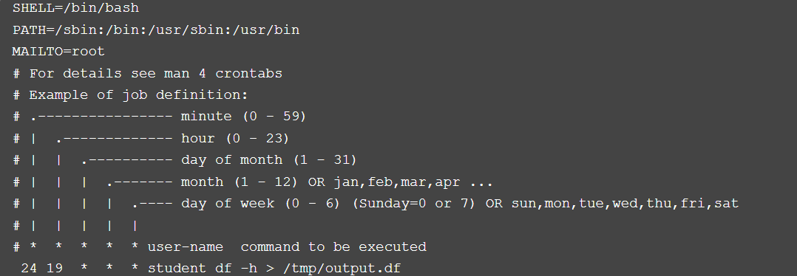
Navigace v systému |  |  |  |  |  | Pomoc / dokumentace |  |  |  |  |  | Kategorie dokumentace
# změna aktivního adresáře |  |  |  |  |  | man <příkaz> |  | zobrazí manuál pro <příkaz> (nápověda pro externí příkazy) |  |  |  | například: $ man 5 passwd
cd /adresář/z/root | cd ./adresář/odtud | change directory |  |  |  | <příkaz> --help |  |  |  |  |  | Category | Description
cd - |  | změna do předchozího adresáře |  |  |  | help <příkaz> |  | zobrazí nápovědu pro <příkaz> (nápověda pro interní příkazy) |  |  |  | 1 | User command
cd ~ |  | změna do domácího adresáře |  |  |  | info <příkaz> |  | zobrazí informace pro nekompletně zdokumentované příkazy |  |  |  | 2 | System calls - functions provided by the kernel
cd .. |  | změna o jednu vyšší úroveň |  |  |  |  |  |  |  |  |  | 3 | Functions of the C library
# zobrazení aktivního adresáře |  |  |  |  |  | apropos <příkaz> |  | zobrazí manuály, kde se nachází <příkaz> |  |  |  | 4 | Drivers and device files
pwd |  | print working directory |  |  |  | man -k <příkaz> |  | zobrazí manuály, kde se nachází <příkaz> |  |  |  | 5 | Configuration files and file formats
 |  |  |  |  |  | whatis <příkaz> |  | zobrazí, k čemu je <příkaz> |  |  |  | 6 | Games
 |  |  |  |  |  |  |  |  |  |  |  | 7 | Miscellaneous
 |  |  |  |  |  | type <příkaz> |  | ukáže, jak je <příkaz> intepretován |  |  |  | 8 | System administrator commands - usally only for root
 |  |  |  |  |  | which <příkaz> |  | ukáže lokaci binárek <příkazu> |  |  |  | 9 | Kernel routines (not standard)

Zkoumání v systému
# vypíše obsah adresáře |  |  |  |  |  | # určit typ souboru |  |  |  |  | # otevřít soubor (nejčastěji dlouhý soubor)
ls | ls ./adresář/odtud | ls /adresář/z/root |  |  |  | file <soubor> |  |  |  |  | less |  | tzv. pager (stránka po strance)
ls -l |  | zobrazí obsah v detailnějším provedení |  |  |  |  |  |  |  |  | /slovo |  | search forward to the next occurrence of the characters
ls -a |  | zobrazí všechen obsah v adresáři |  |  |  | # vypíše detaily souboru |  |  |  |  | ?slovo |  | search for pattern
ls -d |  | zobrazí informace o samotných adresářích |  |  |  | stat <soubor>
ls -R |  | zobrazí složky a všechen jejich obsah |  |  |  |  |  |  |  |  | # vytvoří zástupce pro příkaz - alias
ls -F |  | zobrazí obsah a u káždého souboru symbol dle typu |  |  |  |  |  |  |  |  | alias <nazev>='<kód aliasu>'
ls -i |  | zobrazí inode |  |  |  | # co je co? |  |  |  |  | alias runScript='/home/user1/data/script.sh'
 |  |  |  |  |  | -rw-r--r-- 1 marek users 699284 Jan 30 18:39 textfilename.pdf |  |  |  |  | unalias |  | zrušení aliasu
ls -h |  | seřadí obsah v lidsky čitelným provedení (např. kB místo bytů) |  |  |  | -rw-r--r-- |  | práva k souboru |  |  | \myalias |  | negovat alias
ls -t |  | seřadí obsah dle času modifikace |  |  |  | 1 |  | počet hard linků k souboru
ls -r |  | seřadí obsah pozpátku dle abecedy |  |  |  | marek |  | název vlastníka souboru
ls -S |  | seřadí obsah dle velikosti souboru |  |  |  | users |  | název skupiny, která vlastní soubor
 |  |  |  |  |  | 699284 |  | velikost souboru v bytech
(možnost také použít celá slova) |  |  |  |  |  | Jan 30 18:39 |  | datum poslední modifikace
ls --hide=DESKTOP |  |  |  |  |  | textfilename.pdf |  | název souboru

Manipulace souborů a složek
# zkopíruje soubor či adresář |  |  |  |  |  | # vytvoří prázdný soubor |  |  |  |  |  | # vytvoří adresář
cp | cp /odkud /kam |  |  |  |  | touch |  |  |  |  |  | mkdir | mkdir adr1
cp -a |  | zkopíruje soubory a složky + atributy, oprávnění, vlastnictví |  |  |  |  |  |  |  |  |  | mkdir adr1 adr2 adr3 |  | vytvoří najednou několik adresářů
cp -i |  | ještě před úkonem se nás zeptá, zda chceme opravdu provést |  |  |  | # smaže soubor |  |  |  |  |  | mkdir -p /adr1/adr2/adr3 |  | vytvoří adresáře a podadresáře
cp -r |  | zkopíruje rekurzivně adresář - všechen jejich obsah |  |  |  | rm | rm item |  |  |  |  | mkdir -m 777 d1 |  | vytvoří adresář d1 s RWX permisions
 |  | (používat vždy, když chceme zkopírovat obsah i s adresářem) |  |  |  | rm -r |  | smaže rekurzivně adresář - všechen jejich obsah
cp -u |  | zkopíruje pouze neexistující nebo novější soubory do adresáře |  |  |  |  |  | (používat vždy, když chceme smazat obsah i s adresářem) |  |  |  | # smaže prázdný adresář
cp -v |  | zobrazí informace o kopírování |  |  |  | rm -i |  | ještě před úkonem se nás zeptá, zda chceme opravdu provést |  |  |  | rmdir
cp -b |  | nepřepíše starší soubor - vytvoří zálohu |  |  |  | rm -f |  | ignoruje neexistující soubory a argumenty, bez výzvy, overrides -i
 |  |  |  |  |  | rm -v |  | zobrazí informace o smázání |  |  |  | # vyhledávání
# přetáhne, přejmenuje soubor či adresář |  |  |  |  |  |  |  |  |  |  |  | locate | rychlé vyhledávání souboru podle jména
mv | mv /zdroj /cíl |  |  |  |  | # symbolický odkaz |  |  |  |  |  | zpracovává program _updatedb_
mv -i |  | ještě před úkonem se nás zeptá, zda chceme opravdu provést |  |  |  | ln <file> <link> |  | vytvoří hard link
mv -u |  | přetáhne pouze neexistující nebo novější soubory do adresáře |  |  |  | ln -s <file> <link> |  | vytvoří symbolic link |  |  |  | find | robustní vyhledávání souboru v adresáři
mv -v |  | zobrazí informace o přetáhnutí |  |  |  |  |  |  |  |  |  | -type d |  | složky
 |  |  |  |  |  |  |  |  |  |  |  | -type f |  | soubory
Wildcards |  |  |  |  |  |  |  |  |  |  |  | -perm | -g=s | podle permission
* | matches any characters |  |  |  | . | odkaz na aktuální umístění |  |  |  |  |  | -name |  | podle jména
? | matches any single character |  |  |  | .. | odkaz na nadřazený adresář |  |  |  |  |  | -maxdepth 1 |  | nebude se koukat pod další složky
[characters] | matches any character that is a member of the set characters |  |  |  | ~ | "tilda" - zástupný znak pro domovský adresář aktuálního uživatele |  |  |  |  |  | -delete |  | smaže co najde
[!characters] | matches any character that is not a member of the set characters |  |  |  | ; | odděluje jednotlivé příkazy |  |  |  |  |  | -print |  | vypíše na obrazovku (default)
[[:class:]] | matches any character that is a member of the specified class |  |  |  | {} | možnost automaticky vytvářet posloupnosti znaků |  |  |  |  |  | -exec <cmd> {} \; |  | pro každý nalezený soubor, spustí <cmd>
 |  |  |  |  | $ echo A{1,X,zzz} |  | $ echo {0..9} |  |  |  |  | -empty |  | zobrazí prázdné soubory/adresáře
Common character classes |  |  |  |  | A1 AX Azzz |  | 0 1 2 3 4 5 6 7 8 9 |  |  |  |  | -mtime 5
[:alnum:] | alfanumerické znaky |  |  |  | $( <příkaz> ) | command substituce, možnost spustit příkaz v subshellu |  |  |  |  |  | -ctime 1 |  | soubory co byly změněny za posledních 24 hodin
[:alpha:] | znaky abecedy |  |  |  | `command` | starší command substituce |  |  |  |  |  | -atime 2 |  | soubory, které byly zpřístupněny během posledních 48 hodin
[:blank:] | bílé znaky |  |  |  | $ echo "DIRECTORY NAME: $(pwd)"
[:digit:] | čísla |  |  |  | DIRECTORY NAME: /home/user/dir |  |  |  |  |  |  | najde soubory co zabírají víc jak 10 MB a vypíše jejich velikost
[:lower:] | malá písmena (lowercase) |  |  |  | $(( výraz )) | aritmetická expanze |  |  |  |  |  | sudo find / -size +10000k -exec du -h {} \;
[:upper:] | celká písmena (uppercase) |  |  |  |  |  |  |  |  |  |  | vynechá složku /media/ a vše co je pod ní
 |  |  |  |  |  |  |  |  |  |  |  | -path /media/* -prune -o |  | ! -path /media/*

I/O Redirection / Input & Output přesměrování
Mnoho příkazů při spuštění, například příkaz ls, vygenerují speciální soubor - standard output (stdout) a |  |  |  |  |  | - Pokud se nechceme zabívat stderr, můžeme jej přesměrovat do složky /dev/null, která příjma input, ale nic s ním nedělá - "smaže ho", tzv. "černá díra"
také stavové zprávy do jiného souboru - standard error (stderr)
- Výchozím nastavení je, že se tyto soubory (zprávy) zobrazí na obrazovce |  |  |  |  |  | $ ls -l /usr/bin 2> /dev/null
Dodatečně mnoho programů také příjmá input ze zařízení - standard input (stdin) - klávesnice
# Přesměrování Standard Output (stdout) |  | deskriptor souboru číslo 1 |  |  | } | # Přesměrování Standard Output (stdout) + Standard Error (stderr)
> |  | přesměruje standardní výstup do souboru, místo na obrazovku |  |  |  | 2>&1 (starší verze) |  | přesměruje stdout+stderr do souboru, místo na obrazovku
$ ls -l /usr/bin > output.txt |  |  |  |  |  | $ ls -l /usr/bin > output.txt 2>&1
>> |  | připojí výsledek k souboru, místo toho, aby ho nahradil |  |  |  | &> (novější verze) |  | přesměruje stdout+stderr do souboru, místo na obrazovku
$ ls -l /usr/bin >> output.txt |  |  |  |  |  | $ ls -l /usr/bin &> output.txt
# Přesměrování Standard Error (stderr) |  | deskriptor souboru číslo 2 |  |  |  | &>> |  | připojí výsledek k souboru, místo toho, aby ho nahradil
2> |  | přesměruje standardní error do souboru, místo na obrazovku |  |  |  | $ ls -l /usr/bin &>> output.txt
$ ls -l /bin/usr 2> output.txt

# Přesměrování Standard Input (stdin) |  | deskriptor souboru číslo 0 |  |  |  | # Pipelines / Roury
cat |  | zřetězování souborů |  |  |  | | |  | standardní výstup jednoho příkazu lze převést na standardní vstup jiného
$ cat text.txt |  | vypíše obsah souboru text.txt |  |  |  | $ ls -l /usr/bin | less
$ cat long.text.0* > one.text.txt |  |  |  |  |  | - Pipelines často používáme s filtry
$ cat > lazy_dog.txt |  | cat příjme input z klávesnice a dosadí do souboru lazy_dog.txt
Me pressing the keyboard
< |  | změníme input z klávesnice na soubor |  |  |  | - Pokud máme v nastavení..
$ cat < lazy_dog.txt |  | pošleme do stdin soubor lazy_dog.txt a cat nám vypíše obsah |  |  |  | set -o
 |  |  |  |  |  | noclobber on
# Quoting / Citace |  |  |  |  |  | ... tak, abychom mohli přepsat soubor, použijeme symbol >|
'příkaz' |  | jednoduché uvozovky - výraz předán jako řetězec, žádná substituce
$ echo 'Dobré ráno $USER, dnes je $(LANG=cs_CZ.UTF-8 date +%A" "%d.%m.%Y)'
Dobré ráno $USER, dnes je $(LANG=cs_CZ.UTF-8 date +%A" "%d.%m.%Y)

"příkaz" |  | dvojité uvozovky
$ echo "Dobré ráno $USER, dnes je $(LANG=cs_CZ.UTF-8 date +%A" "%d.%m.%Y)"
Dobré ráno Engeto, dnes je pondělí 01.01.2018

\ |  | tzv. "escaping" - pokud chceme citovat jednotlivé symboly
$ echo "This cost exacly \$4"
This cost exacly $4
Ostatní použití:
\a |  | Bell (an alert that causes the computer to beep)
\b |  | backspace
\n |  | Newline; on Unix-like systems, this produces a line feed
\r |  | kurzor posune na začátek
\t |  | tabulator

Práce s textem
#překlad znaků v souboru |  |  |  |  |  | #řadí řádky textových souborů |  |  |  |  |  | #výpis na terminál a také do souboru
tr |  |  |  |  |  | sort |  |  |  |  |  | tee
tr <option> <původní> <nový> |  | zamění všechny <původní> za <nový> |  |  |  | -n |  | číselné řazení |  |  |  | -a |  | append
-d |  | delete - deletes all passed arguments |  |  |  | -r |  | obrácené řazení |  |  |  |  | $ ls /usr/bin | tee ls.txt | grep zip
-s | squeeze | tr -s " " " " - zamění více mezer za jednu |  |  |  | -k |  | specifikace oblasti |  |  |  |  | (vypíše ls /usr/bin, pošle vypsaný text do souboru a pošle ho dál do grep zip)
echo Alpha | tr -d a | tr h s |  |  | grep root /etc/passwd | tr rot 123 |  |  |  | -k1,1 -k5,5 |  | specifikace prvního a pátého sloupce |  |  | nl |  | očíslování řádků souboru
$ Alps |  |  | 1223:x:0:0:1223:/1223:/bin/bash
 |  |  |  |  |  | #vynechá opakované řádky |  |  |  |  |  | #rozdíl souborů
#tisknout sloupce nebo pole, která určíte, ze souboru na standardní výstup |  |  |  |  |  | uniq |  |  |  |  |  | diff
cut |  |  |  |  |  | -d |  | zobrazí opakované řádky |  |  |  | diff -y |  | vypíše soubory vedle sebe
-b |  | vybere specifické byty ze souboru |  |  |  | -u |  | zobrazí jedinečné znaky
 | cut -b 1,3,5 |  | vybere první, třetí a pátý byte |  |  | -c |  | zobrazí kolikrát se duplicitní řádky opakovali |  |  |  | #změní tabs na spaces
 | cut -b -3 |  | vybere od prvního do třetího bytu |  |  |  |  |  |  |  |  | expand
 | cut -b 3- |  | vybere od třetího do konce řádku |  |  | #vypíše počet řádků, slov a bajtů na jednom řádku |  |  |  |  |  | -t 5 |  | specifikovat počet mezer
 | cur -b 1-3 |  | vybere první tři byty |  |  | wc |  |  |  |  |  | unexpand |  | změní spaces za tabs
-c |  | vybere specifické znaky ze souboru |  |  |  | -l |  | vypíše počet řádků (položek)
 | cut -c 1,3,5 |  | vybere první, třetí a pátý znak |  |  | -w |  | vypíe počet slov |  |  |  | #reformat file
 | cut -c -3 |  | vybere od prvního do třetího znaku |  |  | -c |  | vypíše počet bytů |  |  |  | fmt
 | cut -c 3- |  | vybere od třetího do konce řádku |  |  | -m |  | vypíše počet znaků |  |  |  | -w 80 |  | specifikovat šířku (počet sloupců) textu
 | cur -c 1-3 |  | vybere první tři znaky
-d |  | specifikuje delimiter (oddělovač) |  |  |  | #zobrazí řádky, které odpovídají vzoru |  | viz Regex |  |  |  | #převod z binárního čísla do ...
 | -d" " |  | oddělovač je mezera |  |  | grep |  |  |  |  |  | od
-f |  | extrahuje pole |  |  |  | -i |  | grep bude ignorovat rozdíl mezi malými a velkými písmeny |  |  |  | -b |  | osmičkové soustavy
 | -f 1 |  | extrahuje první pole |  |  | -v |  | zobrazí řádky, které neodpovídají vzoru |  |  |  | -d |  | desítkové soustavy
cut -d":" -f 1 /etc/passwd |  |  |  |  |  |  |  |  |  |  |  | -x |  | šestnáctkové soustavy
 |  |  |  |  |  | head |  | zobrazí prvních 10 řádků
 |  |  |  |  |  | tail |  | zobrazí posledních 10 řádků
 |  |  |  |  |  | -n 5 |  | zobrazí pouze 5 prvních/posledních rádků
 |  |  |  |  |  | -f |  | vypisuje řádky v realném čase
 |  |  |  |  |  |  | $ tail -f /var/log/messages

#manipulace textu uvnitř souboru
sed | sed <options> <script> <inputfile> |  |  |  |  |  |  | awk | DODĚLAT
sed 's/unix/linux/' |  | nahradí první výskyty slova unix v každém řádku slovem linux
sed 's/unix/linux/g' |  | nahradí všechny výskyty slova unix slovem linux
sed '3 's/unix/linux/' |  | nahradí výskyt slova unix slovem linux v třetím řádku
sed '1,3 's/unix/linux/' |  | nahradí první výskyty od prvního až po třetí řádek

sed '5d' <filename> |  | smaže pátý řádek
sed -i '12,$d' <filename> |  | smaže řádky od 12 až po konec
sed '/unix/d' <filename> |  | smaže řádky, kde se nachází slovo unix
sed '/^$/d' <filename> |  | smaže prázdné řádky

sed -n 's/unix/linux/p' |  | vypíše oblasti kde došlo k nahrazení, kombinace p (print) a -n (print jenom změny)
sed -n '2,5p' <filename> |  | vypíše řádky dva až pět
sed '3,8d' <filename> |  | vypíše všechny řádky kromě třetího až osmého řádku

-i |  | provede změny pernamentně
-r |  | pokud chceme použít regex

Archivace/Komprese
archivace |  | zabalení více složek a souborů do jednoho archivu (bez komprese) |  |  |  | tar |  | archivace; tar -cf archive.tar file1 file2 |  |  | gzip |  | komprese
komprese |  | snížení objemu dat složek a souborů |  |  |  | -c |  | vytvořit archív |  |  | gunzip |  | dekomprese
 |  |  |  |  |  | -v |  | verbose
zip |  | archivace a komprese; zip -option archiv.zip file1 file2 |  |  |  | -f |  | specifikace jména archivu, který chceme vytvořit |  |  | bzip2 |  | větší komprese
zip -r |  | archivace složek s obsahem |  |  |  |  |  |  |  |  | bunzip2 |  | dekomprese
zip -d |  | odstraní námi uvedené složky/soubory z archívu |  |  |  | -t |  | vypiš obsah tar archivu
zip -e |  | zajistí archív heslem |  |  |  |  |  |  |  |  | Archivaci tar lze kombinovat s komprimací:
unzip |  | dekomprese |  |  |  | -r |  | přidá soubor do archívu |  |  | -r |  | pro zip
unzip archiv.zip -d cilova_slozka, jestli nechceme řešit zda chceme soubory přepsat |  |  |  |  |  | -u | update | obnoví položky v archívu (nový za starý) |  |  | -z |  | pro gzip
unzip -l archiv.zip, podívame se do archivu bez toho, abychom dekompresovali |  |  |  |  |  |  |  |  |  |  | -j |  | pro bzip2
 |  |  |  |  |  | -x |  | extrahuj soubory archivu |  |  | -J |  | pro xz
 |  |  |  |  |  |  | -C | specifikovat kam extrahovat
Zálohování a jejich typy |  |  |  |  |  |  |  |  |  |  | tar -czvf archive_compressed.tar.gz file1 file2 |  |  | "tarball"
Úplné zálohy |  |  |  |  |  | -g |  | přírustkové zálohy (incremental backups) |  |  | tar -xzvf archive_compressed.tar
V plné záloze se zálohují všechny zadané soubory bez ohledu na to, zda byly od poslední zálohy změněny či nikoli. Po zálohování je každý soubor označen jako zálohovaný. Toto je obecně nejdelší typ zálohy |  |  |  |  |  | $ tar -g <snapshot.file> -cvf <my_tar_backup[123].tar> <what_am_i_backing_up>
 |  |  |  |  |  | - Full data backup jednou -> postupně archivovat pouze změny
 |  |  |  |  |  | $ tar -g /dev/null -xvf <my_tar_backup.tar>
Přírůstkové |  |  |  |  |  | - Při obnově souborů z archívu není potřeba snapshot -> použít /dev/null |  |  |  |  | cpio |  | další možnost archivace
Během přírůstkové zálohy se zálohují pouze soubory, které byly změněny od poslední zálohy (úplné nebo přírůstkové). Po zálohování je každý soubor označen jako zálohovaný. Toto je obecně nejrychlejší typ zálohy |  |  |  |  |  |  |  |  |  |  | ls text1 text2 text3 | cpio -ov > /media/usb/backup.cpio
 |  |  |  |  |  |  |  |  |  |  | cpio -iv < /media/usb/backup.cpio

Diferenciální
Během rozdílové zálohy se zálohují pouze soubory, které byly změněny od poslední úplné zálohy. I když byly zálohovány během rozdílové zálohy, příslušné soubory nejsou označeny jako zálohované |  |  |  |  |  | dd |  | data duplicator
 |  |  |  |  |  | dd if=./text1 of=./text5 |  | zkopíruje soubor
 |  |  |  |  |  | dd if=/dev/sda of=/dev/sdb bs=1024 |  | zkopíruje celý oddíl nebo disk
Co zálohovat? |  |  |  |  |  | dd if=/dev/sdc of=/mnt/bigdrive/drivebackup
Zvažte zálohování těchto důležitých adresářů:
 | /etc |  |  |  |  | dd if=/dev/sda of=/root/mbrbackup bs=512 count=1
 | /home |  |  |  |  | - vytvoří záložní kopii MBR a tabulky oddílů pevného disku
 | /root
 | /var |  |  |  |  | bs |  | block size
 |  |  |  |  |  | count |  | počet block sizů

- Všimněte si, že tato strategie nezálohuje Linux ani jeho obslužné programy. Místo toho zálohuje pouze konfigurační soubory, uživatelská data, soubory protokolů a soubory Web / FTP

rsync |  | nástroj, který lze nastavit pro místní nebo vzdálenou synchronizaci |  |  |  |  |  |  | rdiff-backup |  | utility to maintain differential backups
- při prvním použití zkopíruje všechno, při dalším použití pouze zkopíruje rozdíly
- rychlejší než scp a méně zatěžuje síť (komprese)
rsync <options> <source> <destination>
-v |  | verbose
-h |  | human-readable format
-r |  | zkopíruje soubory rekurzivně (ale při přenosu dat nezachovává časová razítka a oprávnění)
-a |  | zkopíruje soubory rekurzivně (zachovává symbolické odkazy, oprávnění k souborům, vlastnictví uživatelů a skupin a časová razítka)
-z |  | komprimovat data souboru

rsync -zvh backup.tar /tmp/backups/ |  |  | local rsync
rsync -avz rpmpkgs/ root@192.168.0.101:/home/ |  |  | remote rsync (lze i naopak)

-e |  | specifikujeme protokol
 | -e ssh |  | použít rsync přes ssh
--progress |  | ukáže progres při přesunu

rsync -avzhe ssh backup.tar root@192.168.0.100:/backups/

--remove-source-files |  | po přesunu smaže soubory ze zdroje
--dry-run |  | "simuluje" co se stane příkazem

Řízení linuxových procesů
Kdykoli je proces vytvořen v systému Linux, jsou mu přiřazeny dva zdroje:
 | - Číslo procesu (PID) |  | Toto je číslo přiřazené každému procesu, které jej v systému jednoznačně identifikuje
 | - Parent Process ID (PPID) |  | Toto je PID nadřazeného procesu procesu (tj. Procesu, který jej vytvořil)

ps |  | zobrazí současné procesy |  | (podporuje možnosti UNIX (-e), BSD (aux) a také GNU (--forest) |  |  |  | Stav
ps -f |  | zobrazí současné procesy - zobrazí více informací |  |  |  |  |  | S | proces usnul - čeká až na něj přijde řada
ps -l |  | zobrazí současné procesy - zobrazí více informací - long listing |  |  |  |  |  | R | proces je právě zpracováván procesorem
ps -e |  | zobrazí úplně všechny procesy |  |  |  |  |  | T | proces byl pozastaven
ps x |  | shows all of our processes regardless of what terminal (if any) they are controlled by |  |  |  |  |  | D | proces je v nepřerušitelném spánku (v tomto stavu jsou většinou procesy svázané s I/O operacemi)
ps aux |  | same as ps x, additionaly it displays the processes belonging to every user |  |  |  |  |  | Z | proces, jehož rodičovský proces již ukončil svoji činnost (třeba díky nějaké závažné chybě a nechal po sobě sirotka. Rodičem Zombie procesu se stává Init). Zombie procesy v systému jsou obvykle důsledkem špatně napsaných programů.

ps -p1 -f |  | zobrazí více informací ohledně procesu s PID číslo 1

pstree |  | zobrazí procesy v hierarchické struktuře
ps -e --forest |  | zobrazí procesy v hierarchické struktuře + PID |  |  |  |  | nice |  | posunutí priority procesu díky ohleduplnosti (nice - niceness), -20 velmi vysoká / 19 nízka priorita
 |  |  |  |  |  |  |  |  | výchozí priorita je 80, nejvyšší priorita je 60 a nejnižší priorita je 99
top |  | display tasks dynamically |  |  |  |  | # /etc/security/limits.conf |  | root může v tomto souboru měnit limity procesů, ale i uživatelů
f |  | zobrazí menu |  |  |  |  | sudo nice -n -15 [process]
vybereme dle čeho máme filrtovat procesy -> zmáčkneme písmeno s a esc se vrátíme zpět
 |  |  |  |  |  |  | renice |  | posunutí priority již probíhajícího procesu
pgrep | vyhledá PID procesu dle specifikace |  |  |  |  |  |  |  | pokud chceme zadat nižší hodnotu (t.j. např. -19 - vyšší priorita) musíme mít root privilages
pgrep sshd |  | vyhledá všechny SSH procesy |  |  |  |  | renice -n 10 -p <PID>
ps -F -p $(pgrep sshd) |  | zobrazí více detailů ohledně vyhledávaných ssh procesů

pgep -lu marek |  | vypíše PID a popisek procesů užívané uživatelem marek
-l |  | zobrazí PID a název procesu
-u <user> |  | zobrazí uživatele k PID

kill | send a signal to a process
kill -signal PID..., kill -9 11605, kill -SIGKILL 11605 |  |  |  |  |  |  | Signals: | SIG... | Description... |  |  | stty -a
kill -a |  | zobrazí všechny možnosti |  |  |  |  | -1 | HUP | Hang up | restartuje proces
kill 11605 |  | kill process by its PID |  |  |  |  | -2 | INT | Interrupt | CTRL+C
kill %1 |  | kill process by its jobspec |  |  |  | 2) | -9 | KILL | Kill | Zabije příkazem | kill -9 <PID> |  | (avoid using on databases, mail servers, and print server - possible corruption)
 |  |  |  |  |  |  | -11 | SEGV | Core dumb | uloží informace o procesu do /var/ ve stavu před ukončením + ukončí process
killall |  | kill processes by name |  |  |  | 1) | -15 | TERM | Terminate | proces je okamžitě ukončen, bez možnosti dalšího získání dat nebo diagnostiky
killall [-u user] [-signal] name... |  |  |  |  |  |  | -18 | CONT | Continue | Spustí zastavený proces
killall -u <user> |  | kill processes owned by <user> |  |  |  |  | -19 | STOP | Stop | Zastaví příkazem | kill -STOP <PID>
 |  |  |  |  |  |  | -20 | TSTP | Terminal stop | CTRL+Z
pkill | zabije všechny příkazy dle specifikace
pkill sleep |  | zabije všechny sleep procesy |  |  |  |  | nohup
 |  |  |  |  |  |  | $ nohup updatemydb & |  | přidá příkazu imunitu před HUP signálem, ne však před KILL
 |  |  |  |  |  |  | - nohup se používá, pokud chceme spustit přikaz, ale nechceme být přihlášený v systému - můžeme se odhlásit
jobs |  | list active jobs
bg |  | place a job in the background
[command]& |  | to put a process in a background
CTRL + Z
fg |  | place a job in the foreground
fg %1 |  | put a process number one in foreground / so we can CTRL+C it

Plánování služeb
jednorázově
- pokud potřebuji službu provést jednou, typicky spuštění nějakého skriptu
- pro spouštění dávkových souborů využíváme příkaz at (také batch)
periodicky
- pokud potřebuji opakovaně prováděnou činnost, typicky zálohy disků
- pro plánování opakujících se uživatelských a systémových procesů využiváme příkaz cron

at
- příkaz at provede akci v určený datum a čas
- příkazy určené ke spuštění získá ze systém ze vstupu (klávesnice) nebo při použití přepínače -f ze souboru (dávkový soubor, batch file), vstup zakončen EOF
/etc/at.allow |  | uživatelé specifikovaní v tomto souboru můžou vytvářet at jobs
/etc/at.deny |  | uživatelé specifikovaní v tomto souboru nemůžou vytvářet at jobs

$ systemctl start atd.service |  | musíme spustit daemona
$ systemctl status atd.service |  | můžeme zkontrolovat status daemona
$ at 8:15 |  |  | zadání vybraného úkolu do stdin
at> ls -l /home/user/torrents
at> <EOF> | CTRL + D

at -l |  | můžeme se přesvědčit, že úkol je zadán

cron |  |  |  |  |  |  |  |  | anacron
- Cron je samostatný daemon, umožňuje nám pravidelně vykonávat nějakou akci, například zálohu systému, nebo čištění neaktivních uživatelů
/etc/crontab |  | konfigurační soubory |  |  |  |  |  |  | DODĚLAT
/etc/crontab.d

/var/spool/cron |  | uživateli zadané crontaby
/var/spool/cron/crontabs

/etc/cron.allow |  | uživatelé specifikovaní v tomto souboru můžou vytvářet crontabs
/etc/cron.deny |  | uživatelé specifikovaní v tomto souboru nemůžou vytvářet crontabs

$ crontab -l | zobrazí crontaby uživatele
$ crontab -e | editace crontabu
$ crontab -r | smaže kompletní tabulku
# crontab -u user -l |  | jako root se můžeme podívat na crontab všech uživatelů systému

Hardware
Vyhledávání zařízení

Základní pojmy
Bus (sběrnice) |  |  | systémové zařízení používané k přenosu dat mezi zařízeními
Port |  |  | fyzické spojení na sběrnici
Device (zařízení) |  |  | komponenta systému schopná přijímat nebo poskytovat data
Driver |  |  | soubor nebo skupina souborů používaných k ovládání hardwarového zařízení

Kernel space (prostor jádra) vs. User space (prostor uživatele)
- za účelem ochrany informací o jádře před uživateli je systémová paměť rozdělena na prostor jádra a uživatelský prostor. Paměť jádra je přístupná pouze jádru a uživatelská paměť je přístupná uživatelům a aplikacím.
- některá data jádra se uživatelům zpřístupňují prostřednictvím adresářů, jako jsou /proc a /sys

/sys a /sysfs |  |  |  |  |  | /proc
- /sys adresář má specifický účel ukládání informací o zařízení a údaje jádra vztahující se k hardwaru |  |  |  |  |  | - obsahuje soubory s informací o běžících procesů a hardwarových prostředků
- souborový systém sysfs je paměťový souborový systém připojený k adresáři /sys |  |  |  |  |  | - pseudo-souborový systém, který existuje pouze za běhu systému - ukládá se do paměti RAM
- sysfs poskytuje uživatelskému prostoru vlastnosti a dynamické provozní statistiky systémového hardwaru a souborových systémů
(složka /proc/sys naopak obsahuje provozní parametry jádra, které se můžou dočasně upravit pomocí /proc/sys anebo trvale díky /etc/sysctl.conf) |  |  |  |  |  | Složky v adresáři /proc:
 |  |  |  |  |  | /proc/cpuinfo |  |  | podrobné informace o CPU nalezených operačním systémem
Složky v adresáři /sys: |  |  |  |  |  | /proc/interrupts |  |  | seznam čísel přerušení na zařízení IO pro každý procesor
block |  |  | obsahuje informace o blokových zařízení (disk a oddíly) |  |  | /proc/ioports |  |  | seznam aktuálně registrovaných oblastí portů vstupu / výstupu, které se používají
bus |  |  | systémové zařízení používané k připojení komponent
 |  |  | - datová sběrnice přenáší informace
 |  |  | - adresní sběrnice obsahuje paměťové místo, ze kterého by se měla číst nebo zapisovat data |  |  | /dev
 |  |  | - řídicí sběrnice přenáší řídicí informace zařízení mezi CPU a systémovými zařízeními |  |  | - každý soubor uvnitř /dev je spojen se systémovým zařízením, zejména s paměťovými zařízeními
devices |  |  | hierarchická prezentace zařízení |  |  | - starší hard drive připojený k základní desce je v systému reprezentován jako /dev/hda
firmware |  |  | firmware systému |  |  | - oddíly tohoto disku by se zobrazovaly jako /dev/hda1, /dev/hda2 atd.
fs |  |  | připojené souborové systémy a zařízení používající typ souborového systému
kernel |  |  | status kernelu |  |  | udev |  | Userspace /dev
modules |  |  | načtené moduly |  |  | - subsystem udev je zodpovědný za vytváření zařízení v /dev složce, které jsou přítomné před spuštěním anebo za chodu systému
power |  |  | informace o řízení spotřeby |  |  | - udev subsystém spoléha na pseudo systém sysfs
 |  |  |  |  |  | - když jsou nová zařízení detekována, udev vyhledá předem definovaná pravidla v /etc/udev/rules.d/ a dle nich zapojí zařízení do systému
 |  |  |  |  |  | udevadm |  |  | udev utilita

block |  |  |  |  | + systool | bus
adresář /sys/block obsahuje položku pro každé zařízení systémového bloku - tyto informace používá příkaz lsblk |  |  |  |  |  | sběrnice je systémové zařízení sloužící k přenosu dat mezi zařízeními
- jednotlivé položky v adresáři jsou symbolické odkazy na adresáře v /sys/devices (1 až 9) |  |  |  |  |  | adresář /sys/bus obsahuje provozní statistiky pro všechny systémové sběrnice
- specifický adresář blokových zařízení obsahuje provozní informace o zařízeních (11 až 15) |  |  |  |  |  | - zobrazení všech druhů sběrnic (1 až 6)
 |  |  |  |  |  | - můžeme vidět soubory nalezené v adresáři /sys/bus/usb (12-14)

 |  |  |  |  |  | každý adresář v /sys/bus obsahuje adresáře zařízení a ovladačů
 |  |  |  |  |  | - adresář zařízení obsahuje položky pro zařízení objevená na sběrnici (21 až 25). Většina z těchto souborů jsou symbolické odkazy na adresář /sys/devices
 |  |  |  |  |  | - adresář ovladačů obsahuje informace o ovladači zařízení pro všechna nalezená zařízení na sběrnici (30 až 36)
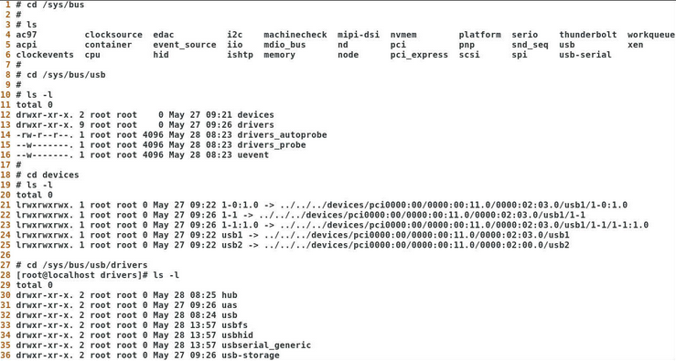

class
adresář /sys/class obsahuje zařízení, které provádí podobné operace, například block (block device)

PCI |  | Peripheral Component Interconnect |  |  |  | USB |  | Universal Serial Bus
- PCI je specifikace systému, která definuje implementaci sběrnice PCI. Více PCI sběrnic lze připojit pomocí bridge
- sběrnice podporuje 32 nebo 64bitové adresování a režim ultra DMS burst a dokáže automaticky detekovat periferní desky PCI
- PCI je limitováno počtem 256 sběrnic / systém. Každá sběrnice může hostit až 32 zařízení |  |  |  |  |  | lsusb |  |  | seznam usb kanálů a zařízení
- po spuštění příkazu lspci se nám zobrazí seznam v hierarchické struktuře, která začíná vrchním bus 0 |  |  |  |  |  | -t |  |  | tree formát
lspci |  |  | seznam pci sběrnice |  |  | -v |  |  | zobrazí více informací
-t |  |  | tree formát |  |  | -d 1781:0c9f |  |  | specifikovat zařízení přes jeho ID
-v |  |  | zobrazí více informací |  |  | -s 001:011 |  |  | specifikovat zařízení přes jeho bus:device
-vv |  |  | zobrazí ještě více informací
-k |  |  | zobrazí ovladače jádra, které zpracovávají každé zařízení, a také moduly jádra, které jsou s ním schopné pracovat
-s 02:03.0 |  |  | specifikovat bus:device

- formát příkazu lspci: <Bus>:<Device>:Function Class Vendor Name

Kernel moduly |  |  |  |  |  | Co to je Kernel Panic?
- Linux kernel je jádro operačního systému, GNU/Linux se označují věškeré ostatní nástroje |  |  |  |  |  | - v podstatě se jedná o bezpečnostní opatření, které zabrání dalšímu poškození dat v systému
- poskytuje způsob, jak zbytek systému pracuje s hardwarem, pamětí, sítí a sebe samotným |  |  |  |  |  | částé příčiny:
Linux kernel je monolitický: |  |  |  |  |  |  | hardware
 | - kernel zpracovává veškeré interakce správy paměti a hardwarových zařízení |  |  |  |  |  |  | - vadné komponenty
 | - další funkce lze dynamicky načíst a také uvolnit pomocí modulů jádra |  |  |  |  |  | software
 | - zajištuje, že se systém nemusí restartovat do jiné verze kernelu pro nově přidanou funkci |  |  |  |  |  |  | - chyby v ovladačích zařízení
 |  |  |  |  |  |  |  | - chyby v softwaru operačního systému
- mnoho modulů třetích stran jsou ovladače zařízení
 |  |  |  |  |  | kdump - můžeme zprávy o kernel panic analyzovat pomocí GNU Debugger (gdb) nebo crash programu
lsmod | list modules |  |  | zobrazí seznam všech aktuálně načtených modulů jádra
/proc/modules | to samý |  |  |  |  | /proc/sys/kernel/panic |  |  |  | soubor, který nám říká, kolik sekund uběhně po kernel panic a restartuje systém
 | -p |  |  | zobrazit všechny dostupné parametry
depmod |  |  |  | generuje seznam závislostí jádra a mapových souborů |  | echo 15 > /proc/sys/kernel/panic |  |  |  | - výchozí hodnota je 0, což znamená, že se nerestartuje
/lib/modules/$(uname -r)/ |  |  |  | složky modulů v aktuálně běžícím jádře |  | /etc/sysctl.conf |  |  |  | konfigurační hodnoty systémových hodnot
 |  |  |  |  |  | kernel.panic=15 |  |  |  | - permanentně nastaví hodnotu na 15 sekund
modinfo <modul> |  |  |  | zobrazí informace ohledně specifického modulu |  | sysctl -p |  |  |  | reloads / znovu načte konfigrační hodnoty, aniž bychom museli restartovat systém
modprobe <modul> |  |  |  | nainstaluje modul + závislosti modulu
modprobe -r <modul> |  |  |  | odstraní modul
modprobe -L |  |  |  | zobrazí dostupné moduly
/etc/modprobe.d |  |  |  | umístění adresáře, kde mohou být moduly jádra uvedeny v souborech černé listiny, což zabraňuje jádru v jejich načítání
 | ./blacklist.conf | blacklist <modul>
 | ./nouveau.conf | options nouveau modeset=0

Legacy příkazy
rmmod <modul> |  |  | odstraní modul
insmod </lib/modules/$(uname -r)/...modul> |  |  | nainstaluje modul, ale bez dependencies

Konfigurace uložných zařízení |  |  |  |  |  | Konfigurace hardware zařízení

 |  |  |  |  |  | HBA |  | Host Bus Adapter
 |  |  |  |  |  | - HBA je rozšiřující karta používaná k připojení více zařízení pomocí jednoho řadiče k počítačovému systému

 |  |  |  |  |  | několik příkladů hostitelských adaptérů:
 |  |  |  |  |  |  | - řadiče IDE, SCSI a SATA
 |  |  |  |  |  |  | - řadiče ISCSI a Fibre Channel
 |  |  |  |  |  |  | - síťové řadiče

 |  |  |  |  |  | lspci -nn | grep -i hba |  |  | vypíše HBA zařízení

Konfigurace Bluetooth |  |  |  |  |  | Konfigurace Wi-Fi

Tisk - porozumění tiskáren

BootSystem
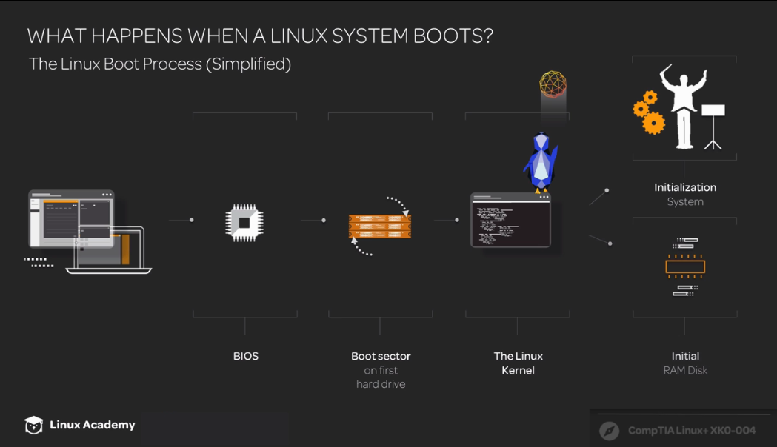
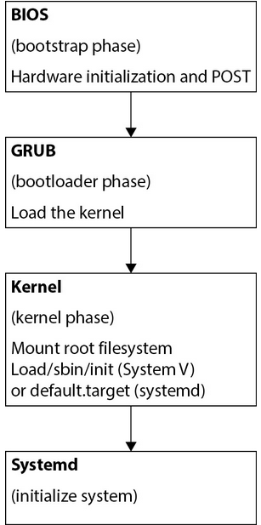

(1) System startup (bootstrap phase)
Bootstrapping je spouštěcí proces odpovědný za inicializaci hardwaru systému a nalezení pokynů odpovědných za načtení operačního systému (bootloader)
Bootstrap metody:
 | - BIOS
 | - EFI / UEFI
 | - PXE
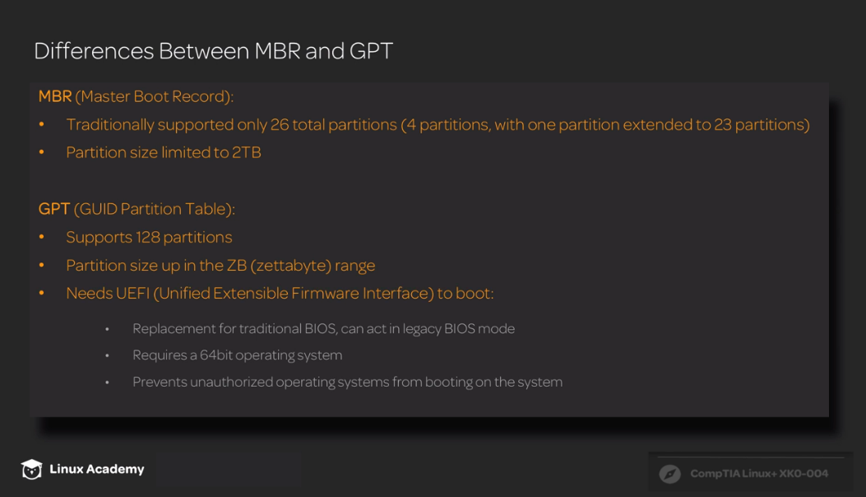
BIOS
- tradiční bootstrap program, který se nachází na pamětí ROM na základní desce
- po zavedení POST (power-on self-test) se BIOS podívá do seznamu zařízení pro bootloader code
- při hledání bootloaderu se BIOS kouká do prvního sektoru disku pro tzv. Master Boot Record (MBR)

UEFI | Unified Extensible Firmware Interface
- OS - neutrální, nezávislý na architektuře software mezi firmwarem a operačním systémem - nástupce BIOS
- po inicializaci hardwaru hledá UEFI úložné zařízení se systémovým oddílem EFI (ESP) - oddíl FAT32 + obsahuje kód bootloaderu a ovladače zařízení
- většinou je UEFI mountnutý v /boot/efi, záleží ale na dodavateli OS, např. Red Hat to má v /boot/efi/EFI/redhat

PXE | Preboot Execution Environment |  | "pixie"
- OS - neutrální zařízení klient/server, které lze použít ke vzdálenému spuštění operačních systémů nebo k zajištění počítačových systémů ze síťového serveru
- po spuštění systém klienta vyhledá DHCP server tím, že vysílá DHCP Discover pakety, aby mu poslal IP a polohu jednoho nebo více TFTP serverů
 | (Trivial File Transfer Protocol (TFTP) server používá User Datagram Protocol (UDP) pro přenos souborů od hosta ke klientovi)
- po vyhledání serveru stáhne a spustí potřebný boot image z pxelinux.cfg adresáře

 | |
 | |
 | |
 | |
 | |
 | V

(2) GRUB2 Bootloader (bootloader phase) |  |  | GNU GRand Unified Bootloader |  |  |  |  |  |  |  | Legacy GRUB
/etc/grub.cfg |  |  | hlavní konfigurační soubor, neměnit - je vytvořen příkazem grub2-mkconfig |  |  |  |  |  |  |  | grub-install <device> |  | instalace legacy grub na zařízení <device>
/etc/default/grub |  |  | obsahuje výchozí proměnné použité při konfiguraci grub2 |  |  |  |  |  |  |  | findmnt /boot |  | nám řekne, kam můžeme grub nainstalovat
/etc/grub.d |  |  | obsahuje GRUB skripta - další možná úprava GRUB |  |  |  |  |  |  |  | - instalace GRUB na zařízení, které běží je nebezpečné, typicky se dělá z CD/USB, odkud se nainstaluje na nový disk
 |  |  |  |  |  |  |  |  |  |  | grub |  | spustí příkazový řádek GRUBu
grub2-editenv list |  |  | zobrazit výchozí spouštěcí položku konfiguračního souboru grub |  |  |  |  |  |  |  | help |  | zobrazí příkazy, které můžeme zadat v grubu
 |  |  |  |  |  |  |  |  |  |  | find /grub/stage1 |  | řekne nám, kde se nachází první část grubu
 |  |  |  |  |  |  |  |  |  |  | setup (hd0) |  | reinstalace grub do MBR

Správa výchozích hodnot GRUB2 |  |  |  |  |  |  |  |  |  |  | Možnost zaheslovat GRUB2
sudo grub2-install /dev/sda |  |  | nainstaluje GRUB na disk /dev/sda |  |  | (BIOS based machines) |  |  |  |  | /etc/grub.d/01_users |  |  | soubor, ve kterém můžeme zadat heslo při úpravě v grub menu
vim /etc/default/grub |  |  | upravíme výchozí hodnoty |  |  |  |  |  |  |  | například: | #!/bin/sh -e
 | GRUB_TIMEOUT=5 (0, -1) |  |  | jak dlouho se budeme moci zdržet v menu |  |  |  |  |  |  |  | cat << EOF
 | GRUB_DISTRIBUTOR="$(........)" |  |  | pokud chceme detailněji popsat grub menu entries |  |  |  |  |  |  |  |  | set superusers="grubuser"
 | GRUB_DEFAULT=saved (0,1) |  |  | saved = spustí poslední OS, který jsme spustili |  |  |  |  |  |  |  |  | password grubuser Pa$$w0rd
 | GRUB_DISABLE_SUBMENU=true |  |  | true = zakázat submenu |  |  |  |  |  |  |  | EOF
 | GRUB_TERMINAL_OUTPUT="console" |  |  | chceme psát output přes konzoli
 | GRUB_CMDLINE_LINUX="..." |  |  | argumenty příkazového řádku, které mají být přidány do položek nabídky pro linuxové jádro
 | GRUB_DISABLE_RECOVERY="true" |  |  | false = pokud chceme povolit recovery mode (rescue mode) - insta runlevel 1
grub2-mkconfig -o /boot/grub2/grub.cfg |  |  | aktualizuje grub a uloží změny
 | update-grub
grub-mkconfig |  |  | debian-based systémy

Správa hodnot GRUB2 přes grubby |  |  |  | konfigurátor bootloader menu |  |  |  |  |  |  | Vlastní položky GRUB2
grubby --default-kernel |  |  | ukáže jakou verzi jádra máme jako výchozí |  |  |  |  |  |  |  | /etc/grub.d/40_custom |  |  | soubor, do kterého můžeme zadat vlastní grub menu položky
grubby --set-default /boot/vmlinuz- .... |  |  | nastavíme specifickou verzi jádra jako výchozí |  |  |  |  |  |  |  | například: | menuentry 'Moje CentOS' {
 |  |  |  |  |  |  |  |  |  |  |  |  | insmod gzio |  |  |  | modul pro otevírání zip souborů
grubby --info=ALL |  |  | zobrazí dostupné hodnoty v GRUB menu |  |  |  |  |  |  |  |  |  | insmod part_msdos |  |  |  | modul pro otevření MBR oddílů
grubby --info /boot/vmlinuz- ... |  |  | zobrazí informace ohledně specifického vstupu (jádra) |  |  |  |  |  |  |  |  |  | insmod xfs |  |  |  | XFS file system
 |  |  |  |  |  |  |  |  |  |  |  |  | set root='hd0,msdos1' |  |  |  | root file system pro GRUB bootloader
grubby --remove-args="rhgb quiet" --update-kernel /boot/vmlinuz- ... |  |  |  |  |  |  |  |  |  |  |  |  | linux16 /vmlinuz-3.10.0-327.3.1.e17.x86_64 |  |  |  | kernel entry
odstraní z řádku args argumenty rghb a quiet a pak aktualizuje hodnoty jádra /boot/vmlinuz- ... |  |  |  |  |  |  |  |  |  |  |  |  | initrd16 /initramfs-3.10.0-327.3.1.e17.x86_64.img |  |  |  | RAM disk
 |  |  |  |  |  |  |  |  |  |  |  | }
 | |
 | | |  |  |  |  |  |  |  |  |  | grub2-mkconfig -o /boot/grub2/grub.cfg |  |  | aktualizuje grub a uloží změny
 | |
 | V

(3) Kernel stage (kernel phase) |  |  |  |  |  |  |  |  |  |  | Initramfs
- účelem bootloaderu je načíst jádro systému (kernel). Zavaděč GRUB načte jádro s názvem buď vmlinuz nebo vmlinux
- rozdíl mezi nimi spočívá v tom, že vmlinuz je komprimovaný soubor (gzip), zatímco vmlinux není komprimovaný soubor |  |  |  |  |  |  |  |  |  |  |  |  | dodělat
/boot/vmlinuz-5.8..... |  |  | obrazy kernelu se nachází v /boot/ složce |  |  |  |  |  |  |  | lsinitrd
 |  |  |  |  |  |  |  |  |  |  | dracut
- jádro dekomprimuje a připojí počáteční RAM disk (initrd) určený bootloaderem. Tento disk RAM je dočasný souborový systém, který obsahuje moduly jádra a aplikace nezbytné pro přístup k zařízením a souborovým systémům potřebným k zavedení operačního systému. |  |  |  |  |  |  |  |  |  |  | /etc/dracut.conf

(initrd je blokové zařízení pevné velikosti se souborovým systémem. initramfs je archiv cpio, který nemá omezenou velikost) |  |  |  |  |  |  |  | --- | --->
- jádro nejprve inicializuje paměť a poté nakonfiguruje připojený hardware pomocí ovladačů nalezených v initrd. initrd také zahrnuje nash shell a linuxrc. Shell nash (nikoli shell) je podmnožinou prostředí bash obsahující příkazy nezbytné k provedení linuxrc.

- linuxrc je zodpovědný za připojení "skutečného" kořenového souborového systému a začíná inicializovat operační systém. Když jsou načteny všechny ovladače zařízení, jádro připojí kořenový souborový systém v režimu čtení a zápisu a zahájí inicializaci operačního systému.

 | |
 | |
 | |
 | |
 | V

(4) User space (init)
Init je první proces který je v systému spuštěn. Init běží po celou dobu co je počítač spuštěn. Řadí se mezi daemony, což jsou procesy které čekají na určitou situaci a až pak začnou sami něco dělat. K jeho ukončení dochází až při vypínání počítače. Init je zodpovědný za spouštění všech ostatních procesů. Můžeme ho najít ve více unixových systémech, v Linuxu bývá implementován pomocí jedné ze tří metod.

upstart - používaný ve starších verzích ubuntu
systemv - nejčastěji používaná implementace
systemd - novější, čím dál tím používanější implementace

Systemd |  |  |  |  |  |  |  |  |  |  | SystemV
- umí spouštět více služeb najednou |  |  |  |  |  |  |  |  |  |  | - systemV spouští služby (services) postupně
syntax pro systemd: |  |  |  |  |  |  |  |  |  |  | - ovládáno pomocí skriptů ve /etc/rc.d/rc[X].d/ nebo /etc/init.d (kde X je číslo runlevelu)
systemctl [operace] [jméno služby] [možnosti] |  |  |  |  |  |  |  |  |  |  | - init proces spustí příkaz /sbin/init, který přečte soubor /etc/inittab
-H user@host |  |  | možnost použít systemctl vzdáleně

Služby |  |  |  |  |  |  |  |  |  |  | /etc/inittab |  | zde se nachází konfigurace co se stane v každém runlevelu a jaký runlevel naběhne
status |  |  | získat informace o službě a jejím stavu |  |  |  |  |  |  |  | $ service --status-all |  | zobrazení všech služeb
 | is-active |  |  | vypíše, zda je služba aktivní (one-liner) |  |  |  |  |  |  | telinit q |  | říká, že init má znovu načíst svou konfiguraci
 | is-enabled |  |  | vypíše, zda je služba povolená při boot (one-liner)
start |  |  | spustit službu, poté se nachátí v provozním/aktivním stavu
stop |  |  | zastaví službu, která již není aktivní až do příštího startu/restartu |  |  |  |  |  |  |  | ve složce /etc/inittab mají konfigurační rádky syntax:
restart |  |  | vypnout a znovu spustit službu (restart), PID služby je změněno |  |  |  |  |  |  |  |  | <line_id>:<applicable_run_level>:<action>:<command>
reload |  |  | neprovést kompletní restart, ale znovu načíst konfigurační služby, PID zůstává stejná |  |  |  |  |  |  |  |  | id:5:initdefault |  | si::sysinit:/etc/rc.d/rc.sysinit

enable |  |  | umožnit, aby služba byla spuštěna při bootu (pro systemctl, pro starší systémy a UNIX se použije chkconfig) |  |  |  |  |  |  |  | Runlevels
disable |  |  | zakázat/odepřít službu při bootu (pro systemctl, pro starší systémy a UNIX se použije chkconfig) |  |  |  |  |  |  |  | - režim do kterého lze systém nabootovat

mask |  |  | linkne službu ke /dev/null, neumožní ani přes systemctl start spustit |  |  |  |  |  |  |  | # runlevel | # init 5
unmask |  |  | smaže link ke /dev/null |  |  |  |  |  |  |  | 0 | System halt = žádná aktivita, systém lze bezpečně vypnout.
 |  |  |  |  |  |  |  |  |  |  | 1 | Single user = používá se zřídka (režim udržby)
kill |  |  | kills the processes for the unit |  |  |  |  |  |  |  | 2 | Multiple users = bez síťových rozhraní, také se používá vyjímečně.
 |  |  |  |  |  |  |  |  |  |  | 3 | Multiple users, command line interface (textový mód) = standardní režim pro většinu HW serverů s linuxy.
systemctl list-units --type=service |  |  | seznam všech služeb (pro systemctl, pro starší systémy a UNIX se použije service --status-all) |  |  |  |  |  |  |  | 4 | Nevyužito / definovatelné uživatelem.
 |  |  |  |  |  |  |  |  |  |  | 5 | Multiple users, GUI (grafický mód) = standardní režim pro většinu linuxových stolních počítačů.
Obecné |  |  |  |  |  |  |  |  |  |  | 6 | Reboot = používaný pro restart systému.
systemctl show-environment |  |  | zobrazí jak systemd spouští služby
 |  |  |  |  |  |  |  |  |  |  | $ /etc/init.d/smb start |  |  | spouštění služby smb
systemctl daemon-reload |  |  | znovu načíst konfiguraci systemd (sockets!) |  |  |  |  |  |  |  | chkconfig |  |  | zobrazí nebo změní runlevel daemona
 |  |  |  |  |  |  |  |  |  |  | chkconfig --list <cups>
systemd-analyze |  |  | zobrazí, jak dlouho trvalo systému nabootovat |  |  |  |  |  |  |  | chkconfig --level 23 <cups> off

Unit files |  |  |  |  |  |  |  |  |  |  | Úprava unit souborů
- units jsou konfigurační soubory různých služeb, zařízení a důležitých komponent systému |  |  |  |  |  |  |  |  |  |  | Manuálně
/usr/lib/systemd/system |  |  | obsahuje výchozí units (neupravovat!) |  |  |  |  |  |  |  | 1) Vytvořit složku v /etc/systemd/system
/run/systemd/system |  |  | generováno za běhu, spravováno systémem |  |  |  |  |  |  |  | - složka musí být pojmenována <unit.type.d>
/etc/systemd/system |  |  | obsahuje upravené/vlastní units - přepíše položky z předchozí složky |  |  |  |  |  |  |  | mkdir /etc/systemd/system/cups.service.d

systemctl -t help |  |  | zobrazí obecný seznam všech dostupných units |  |  |  |  |  |  |  | 2) Vytvořit .conf soubor ve složce s našemi změnami
systemctl list-units --all |  |  | zobrazí všechny unit soubory v systému |  |  |  |  |  |  |  | vim /etc/systemd/system/cups.service.d/override.conf
systemctl list-units --type service
 |  |  |  |  |  |  |  |  |  |  | 3) Zkontrolovat, zda změny byly zaznamenány
Typy unit souborů |  |  |  |  |  |  |  |  |  |  | systemctl cat cups.service
Service | <name>.service |  | unit, který řídí chování a akce démona služby (spouštění, zastavování, opětovné načítání) a parametry prostředí
Target | <name>.target |  | unit, který seskupuje další jednotky dohromady a vytváří podobný stav (zpočátku) jako runlevel u Sys V |  |  |  |  |  |  |  | 4) Restartovat službu s zkontrolovat status
 |  |  | způsob, jak spustit konkrétní sadu služeb |  |  |  |  |  |  |  | systemctl daemon-reload
Socket | <name>.socket |  | unit, který definuje, jak služba naslouchá provozu/požadavkům, a spustí službu na vyžádání, pokud je k tomu nakonfigurována |  |  |  |  |  |  |  | systemctl restart cups
Device | <devicename>.device |  | unit, který nastavuje aktivaci na základě zařízení, v podstatě ovladač zařízení, který je načten na vyžádání |  |  |  |  |  |  |  | systemctl status cups
Mount | <path-to-watch>.mount |  | unit, který řídí chování přípojného bodu pro souborový systém
 |  |  | musí být pojmenován jako absolutní cesta, nahrazující - pro / |  |  |  |  |  |  |  |  | systemd-delta |  |  | zobrazí upravené unit soubory
 |  |  | příklad: sys-fs-fuse-connections.mount |  |  |  |  |  |  |  |  |  | [MASKED] |  |  | služba je označena jako zakázaná
Automount | <path-to-watch>.automount |  | unit, který nastavuje a řídí připojení souborového systému na vyžádání |  |  |  |  |  |  |  |  |  | [EQUIVALENT] |  |  | služba z /usr/lib a /etc/systemd složek je stejná - symlink
 |  |  |  |  |  |  |  |  |  |  |  |  | [REDIRECTED] |  |  | přesměrován do jiného souboru
 |  |  |  |  |  |  |  |  |  |  |  |  | [OVERRIDDEN] |  |  | soubor, který byl nahrazen pozdějším
systemctl cat <služba>.service |  |  | zobrazí obsah unitu |  |  |  |  |  |  |  |  |  | [EXTENDED] |  |  | přepsán drop-in adresářem v adresáři /etc/systemd/system
systemctl list-dependencies <služba> |  |  | zobrazí závislosti na <služba> |  |  |  |  |  |  |  |  |  |  |  |  | - ukáže se při automatizované úpravě
 | --before |  |  | závislosti, které se spustí před <služba>
 | --after |  |  | závislosti, které se spustí po <služba> |  |  |  |  |  |  | Automatizovaně
 |  |  |  |  |  |  |  |  |  |  | 1) Použít systemctl k přidání do souboru unit
Soubor unit se skládá z konfiguračních častí: |  |  |  |  |  |  |  |  |  |  | - jako root nebo se sudo
[Unit] |  |  |  | část [Unit] obsahuje popis unitu a obecné možnosti |  |  |  |  |  |  | sudo systemctl edit cups
# Comment |  |  |  | komentáře
Description=Vsftpd ftp daemon |  |  |  | popis |  |  |  |  |  |  | 2) Přidat novou hodnotu
Documentation=man:systemd.special(7) |  |  |  | pokud má unit dokumentaci, tak jí můžeme přiložit (spustí se přes systemctl help) |  |  |  |  |  |  | [Service]
Requires=basic.target |  |  |  | Requires - v tomto seznamu jsou uvedeny units, které budou aktivovány také při aktivaci této unit |  |  |  |  |  |  | ExecStart=
 | Wants=some.unit |  |  |  | Jako Requires, ale když se nepovede načíst, tak to celý nezabálí, ale jede to dál |  |  |  |  |  | ExecStart=/usr/sbin/cupsd -f
Conflicts=rescue.service \ |  |  |  | Conflicts - říká, které units nesmí být spuštěny, když je celá tahle unita spuštěna
rescue.target |  |  |  |  |  |  |  |  |  |  | 3) Při uložení se přidá složka a soubor se změnami
After=network.target |  |  |  | After - říká, které unity musí být spuštěny PŘED touhle unitou
 |  |  |  |  |  |  |  |  |  |  | 4) Zkontrolovat, zda došlo ke změnám
[Service] |  |  |  | část [Service] je pouze u units typu service - konfigurační informace |  |  |  |  |  |  | systemctl cat cups
Type=forking |  |  |  | typ služby
ExecStart=/usr/sbin/vsftpd /etc/vsftpd/vsftpd.conf |  |  |  | příkazy, které se spustí s touhle službou
 |  |  |  |  |  |  |  |  |  |  | ?) Můžeme také nahradit originál tým samým, ale nově vytvořeným souborem
systemctl show <unit_name> získáme parametry unitu |  |  |  |  |  |  |  |  |  |  | sudo systemctl edit --full cups.service
 | -p |  |  |  | property |  |  |  |  |  | systemctl daemon-reload
 | --value |  |  |  | jenom hodnota |  |  |  |  |  | systemctl restart cups

[Install] |  |  |  | část [Install] obsahuje informace o instalaci služby, only read při enable a disable operací
WantedBy=multi-user.target |  |  |  | list units, které budou chtít tenhle unit, vytvoří sym link (when enabled) ke target unit *.wants složce
 | <service>.timer |  |  |  | když k service používáme timer unit

systemctl daemon-reload |  |  |  | pro systemd, aby mohl regenerovat závislosti v unit souborech
 |  |  |  | - vždy spustit po úpravě unit souborů

[Timer] |  |  |  | část [Timer] je pouze u units type timer - "časovač" / <name>.timer musí korespondovat se <name>.service
OnBootSec=, OnUnitActiveSec=1m |  | monotonic
OnCalendar=*-*-* 5:00:00 |  | realtime
Unit=<name>.service

systemctl list-timers |  |  |  | získáme systemd timers a jejich service unity
systemd-run --on-active=45sec /bin/touch ~/tarfoo |  |  | at | jednorázový timer

systemd-analyze calendar |  |  |  | spustí práci |  |  |  |  |  |  | Změna (obnova) root hesla
 |  |  |  | formát: [DOW] Y-M-D HH:MM:SS (Day Of Week není povinný) |  |  |  |  |  |  |  | 1) GRUB2 menu
 | "*-*-* 00:00:00" |  |  |  | každý den ve 00:00:00 |  |  |  |  |  |  | 2) zmáčkneme písmeno e
 |  | --iterations=5 |  |  |  | zobrazí 5x budoucí práce |  |  |  |  |  | 3) na konec řádku linux16 (CTRL + E) a vymažeme quiet a rhgb a připíšeme rd.break a enforcing=0
 | weekly |  |  |  | každý týden |  |  |  |  |  |  | 4) CTRL + X

 |  |  |  |  |  |  |  |  |  |  | switch_root:/# mount | grep sysroot
Target files |  |  |  |  |  |  |  |  |  |  | switch_root:/# mount -o remount,rw /sysroot |  |  |  | remounting našeho root filesystemu
- namísto runlevelů, reprezentovány target unity soubory a slučují pod sebe ostatní unit soubory (služby a daemony) |  |  |  |  |  |  |  |  |  |  | switch_root:/# chroot /sysroot
0 | poweroff.target |  | vypnout systém |  |  |  |  |  |  |  | passwd
1 | rescue.target |  | single user mode |  |  |  |  |  |  |  | touch /.autorelabel
2020-04-02 | multi-user.target |  | multiuser se sítěmi |  |  |  |  |  |  |  | exit
5 | graphical.target |  | multiuser se sítěmi a GUI |  |  |  |  |  |  |  | switch_root:/# mount -o remount,ro /sysroot
6 | reboot.target |  | restart systému |  |  |  |  |  |  |  | switch_root:/# exit
 |  |  |  |  |  |  |  |  |  |  | [root@server1 ~]# restorecon /etc/shadow
systemctl list-units --type=target |  |  | zobrazí všechny aktivní targets |  |  |  |  |  |  |  | [root@server1 ~]# setenforce 1
systemctl get-default |  |  | zobrazí výchozí target pro boot
systemctl set-default <target> |  |  | změní výchozí target pro boot
systemctl isolate <target> |  |  | změnit target

runlevel |  |  | zobrazí v jakém runlevelu se nacházíme
who -r

Změna runlevelů při startu
 | 1) GRUB2 menu
 | 2) zmáčkneme písmeno e
 | 3) na konec řádku linux16 (CTRL + E) napíšeme: systemd.unit=rescue.target
 | 4) CTRL + X

 |  |  |  |  |  |  |  |  | Autentizace | je v informatice ověření identity uživatele služeb nebo původce zprávy |  |  |  | Autorizace | je proces stanovování práv a omezení k autentizovanému uživateli

Systémové logy
- logy jsou používány k zaznamenávání systémové aktivity
- většina moderních distribucí používá službu journalctl, která ukládá logy do složky /var/log/journal
- pokud na serveru není journalctl, pak se o logy stará syslog, ten ukládá logy do /var/log/

pár důležitých systémových logů: |  |  |  | a logů důlěžitých služeb:
secure |  |  |  | /var/log/httpd/access_log nebo error_log
boot.log |  |  |  | /var/log/cups/page_log
dnf.log (yum.log) |  |  |  | /var/log/mysql
faillog |  |  |  | /var/log/mariadb
lastlog
firewall
mail
messages
dmesg | --human
auth

journalctl |  |  |  |  |  |  |  |  |  |  | rsyslogd
- protokolování v systému Linux, který používá systemd, zpracovává démon journald |  |  |  |  |  |  |  |  |  |  | - protokolování v systému Linux, který používá init, obvykle zpracovává démon rsyslogd a ukládá do /var/log/messages
- chování journal daemona je konfigurováno ve /etc/systemd/journald.conf |  |  |  |  |  |  |  |  |  |  | - většina služeb v Linuxu zapisuje protokoly do /dev/log, který je udržován rsyslogd daemonem |  |  |  |  |  | -->
- démon journald udržuje systémový protokol s názvem journal, který se nachází v adresáři /run/log/journal - v paměti |  |  |  |  |  |  |  |  |  |  | - v souboru /etc/rsyslogd.conf daemon určuje kam se informace dále ukládají
(ve výchozím nastavení se zprávy po rebootu vymažou, pro zachování: systemd-tmpfiles --create --prefix /var/log/journal - trvalé soubory)
 |  |  |  |  |  |  |  |  |  |  | Syntax /etc/rsyslogd.conf
 |  |  |  |  |  |  |  |  |  |  | <facility>.<priority> |  | <file>
journalctl |  |  |  |  |  | /etc/systemd/journald.conf |  |  |  |  | <facility> |  |  | odkazuje na subsystém, který poskytuje zprávu
-n |  |  | ukáže 10 nejnovějších logů |  |  | #Storage= | none | vypne a dropne logování |  |  | <priority> |  |  | přizpůsobí způsob, jakým v systému probíhá protokolování
-r |  |  | ukáže od nejnovějšího po nejstarší |  |  |  | volatile | uloženo v RAM a /run/log/journal |  |  |  |  |  | stanovení priorit určuje na většině distribucí démon klogd, který běží jako klient rsyslogd
-f |  |  | watch live |  |  |  | persistent | uloženo v /var/log/journal nastálo |  |  | <file> |  |  | soubor uložení
-x |  |  | service logs |  |  |  | auto | jako persistent, pouze pokud
-k |  |  | zobrazení kernel ring bufferu (dmesg) |  |  |  |  | složka /var/log/journal existuje,
-b |  |  | ukáže logy... |  |  |  |  | jinak se chová jako volatile |  |  | logrotate
 | -0 |  |  | ...od spuštění |  | #Compress= | yes | komprese dat? |  |  | - upravuje, jak se soubory protokolu rotují
 | -1 |  |  | ...od posledního spuštění |  | #SystemMaxUse=4G |  | kolik místa zabere journal |  |  | - konfigurační soubor /etc/logrotate.conf
 |  |  |  |  |  | #SystemKeepFree=2G |  | kolik místa zbyde pro ostatní věci |  |  | - výchozí hodnoty mohou být přepsány soubory jednotlivých daemonu z /etc/logrotate.d
--list-boots |  |  | ukáže všechny boot |  |  | #SystemMaxFileSize= |  | velikost jednotlivých souborů
-u nginx |  |  | specifikace služby |  |  | #SystemMaxFiles=100 |  | kolik souborů zůstane
--grep "mana" |  |  | specifikace dle grep |  |  | #SplitMode= | uid | ukládat soubory dle uživatelů (individuálně)
--since '1 week ago' |  |  | ukázat za poslední týden |  |  | #SyncIntervalSec=60 |  | zprávy vysoké priority se zapíšou hned,
--until "10 min ago' |  |  | až do 10 min před |  |  |  |  | ostatní musí dodržet námi zadaný interval
_COMM=sudo |  |  | příkazy sudo |  |  |  |  |  |  |  | Priority
-p warning |  |  | speficikace priority
--user --system | _UID=

--rotate
--vacuum-size=10M

Monitoring
$ sudo dnf install sysstat
sar | shromažďuje informace o využitých prostředcích a ukládá je do souboru
vmstat | kontrola stavu pamětí RAM
iostat | monitoruje stav procesoru i využití disku

Cgroups
- Cgroup jádra jsou funkce, které aplikují strukturu na procesy, pomáhají spravovat zdroje, zajišťují izolaci dědičnosti procesů a zajišťují, že všechny procesy jsou vlastněny, označeny skupinou a spravovatelné ze cgroup skupiny
- v systemd systémech můžeme považovat cgroup za synonymum ke slices

Prvky cgroups |  |  |  |  |  |  |  |  |  |  | systemd-cgls |  |  | slouží k zobrazení hierarchie slices, scopes a služeb, které tvoří vaše prostředí cgroup
Slices
- slouží k seskupení služeb a scopes, existuje v hierarchii z kořenového řezu (-.slice) |  |  |  |  |  |  |  |  |  |  | -slice |  |  | root slice, může obsahovat pouze slices a scopes
- neobsahují přímo procesy |  |  |  |  |  |  |  |  |  |  | L | user.slice |  |  | obsahuje všechny uživatelské slices a scopes
 | | |  |  |  |  |  |  |  |  |  | | |  |  |  | každý uživatel dostane řez s názvem user@UID.slice (user-1001.slice)
 | | |  |  |  |  |  |  |  |  |  | | |  |  |  | - každá relace přihlášení dostane scope a ten se vloží do pojmenovaného slice daného uživatele
 | V |  |  |  |  |  |  |  |  |  | |
Scopes |  |  |  |  |  |  |  |  |  |  | L | system.slice |  | obsahuje všechny systémové slices, scopes + služby
- obsahuje nesouvisející nebo různorodé procesy, aka vše v relaci uživatele, ale ne nutně hierarchické |  |  |  |  |  |  |  |  |  |  | L | machine.slice |  | obsahuje všechny kontejnerové slices, scopes + služby
 | |
 | |
 | V
Services
- buď ze Unit files, nebo z přechodné běhové služby
- obsahuje procesy

Převedení služby ze system slice do user slice, přidáním položky do unit souboru:
Slice=user.slice

Jazyk / lokalizace |  |  |  |  |  |  |  | Čas a datum
- konfigurační soubor v /etc/locale.conf |  |  |  |  |  |  |  | /etc/localtime | ----> | /usr/share/zoneinfo |  | seznam časových pásem v RPM systémech
 |  |  |  |  |  |  |  | /etc/timezone |  |  |  | seznam časových pásem v DEBIAN systémech
locale |  |  | příkaz, který zobrazuje informace o místním prostředí
localectl |  |  | kontroluje lokalizaci systému / klávesnice |  |  |  |  | date |  |  | zobrazí datum/čas
localectl status |  |  | zobrazí současnou lokalizaci / nastavení |  |  |  |  | date -u |  |  | zobrazí UTF datum/čas
localectl list-locales |  |  | zobrazí všechny možné lokalizace
 |  |  |  |  |  |  |  |  | $ date +'%d/%m/%y' |  |  | málá písmena zobrazí zkrácené verze datumu
Příklady použití |  |  |  |  |  |  |  |  | 10/21/14
localectl set-locale en_US.UTF-8
localectl set-locale LANG=de_DE.utf8 |  |  |  |  |  |  |  |  | date +%s -d '12/10/2019' |  |  | unixový čas dne 10. prosince 2019
localectl set-keymap en_US.UTF-8 |  |  |  |  |  |  |  |  | 1575954000
yum install man-pages-cz
 |  |  |  |  |  |  |  |  | $ date +'%A, %B %d, %Y' |  |  | velká písmena zobrazí celé názvy
encoding (kódování znaků) |  |  |  |  |  |  |  |  | Tuesday, October 21, 2014
- kódování znaků se používá k reprezentaci repertoáru znaků nějakým druhem kódovacího systému
UTF-8
- dominatní typ kódování znaků na počítačích. Je součastí Unicode standartu |  |  |  |  |  |  |  | timedatectl |  |  | nastaví systémové a hardwarové hodiny současně
ISO-8859 |  |  |  |  |  |  |  | timedatectl status |  |  | zobrazí současný stav
- formát kódování znaků používaný po celém světě, avšak UTF-8 je mnohem výraznější |  |  |  |  |  |  |  | timedatectl set-time "2016-04-06 13:30:00" |  |  |  | bez NTP

file -i text.txt |  |  | zjistíme jaký charset soubor používá |  |  |  |  | timedatectl list-timezones |  |  | zobrazí možná časová pásma
iconv -f ISO.8859-1 -t UTF-8 -o newfile.txt text.txt |  |  | změní encoding souboru, abychom ho mohli přečíst |  |  |  |  | timedatectl set-timezone "Antarctida etc..." |  |  | nastavení časového pásma
-f (from) -t (to) -o (new file) (orig file) |  |  |  |  |  |  |  | timedatectl set-timezone UTC |  |  | doporučené nastavení pásma
 |  |  |  |  |  |  |  | tzselect |  |  | interaktivní výběr pásma

Ostatní |  |  |  |  |  |  |  | Vypínání systému |  |  |  |  |  |  | Informace o systému
Psaní zpráv: |  |  |  |  |  |  |  | shutdown |  | vypne zařízení |  |  |  |  | uname |  | zobrazí informace o jádru systému
write <user> |  | napíše zprávu uživateli <user> |  |  |  |  |  | -r |  | reboot |  |  |  |  | -o |  | ukáže název operačního systému, což je GNU/Linux
# cat > message <<END |  | pomocí cat napíšeme zprávu... |  |  |  |  |  | -h |  | halt |  |  |  |  | -r |  | poskytne informace o verzi jádra i s jeho patchemi a komentářem
> Tahle zpráva bude uložena |  |  |  |  |  |  |  | 10 |  | ... za 10 minut |  |  |  |  | -n |  | vrátí hostname
> do souboru message a |  |  |  |  |  |  |  | "Sem patří zpráva" |  | můžeme připojit zprávu |  |  |  |  | -p |  | vrátí architekturu procesoru
> ta se pak zobrazí všem co |  |  |  |  |  |  |  | -c |  | zruší shutdown |  |  |  |  | -a |  | vypíše veškeré informace co tento příkaz poskytuje
> maji nastaveno mesg - is y |  |  |  |  |  |  |  | Pokud se vypnutí systému blíží 5 minutám, systém vytvoří soubor /run/nologin, který se ukáže všem uživatelům (kromě root), kteří se chtějí do systému příhlásit - aka nemůžou se jíž přihlásit do systému |  |  |  |  |  |  | /proc/version |  | vypíše verzi jádra
# wall < message |  | ... a rozešleme všem pomocí wall |  |  |  |  |  |  |  |  |  |  |  |  | /proc/cpuinfo |  | bližší informace o procesoru
 |  |  |  |  |  |  |  | poweroff |  |  |  |  |  |  | /proc/meminfo |  | bližší informace o paměti RAM
 |  |  |  |  |  |  |  | reboot |  | restart
 |  |  |  |  |  |  |  | halt |  | nařídí HW, aby ukončil všechny CPU aktivity

 |  |  |  |  |  |  |  | init --help |  | zobrazí nápovědu pro legacy příkazy
 |  |  |  |  |  |  |  | telinit --help

Disk
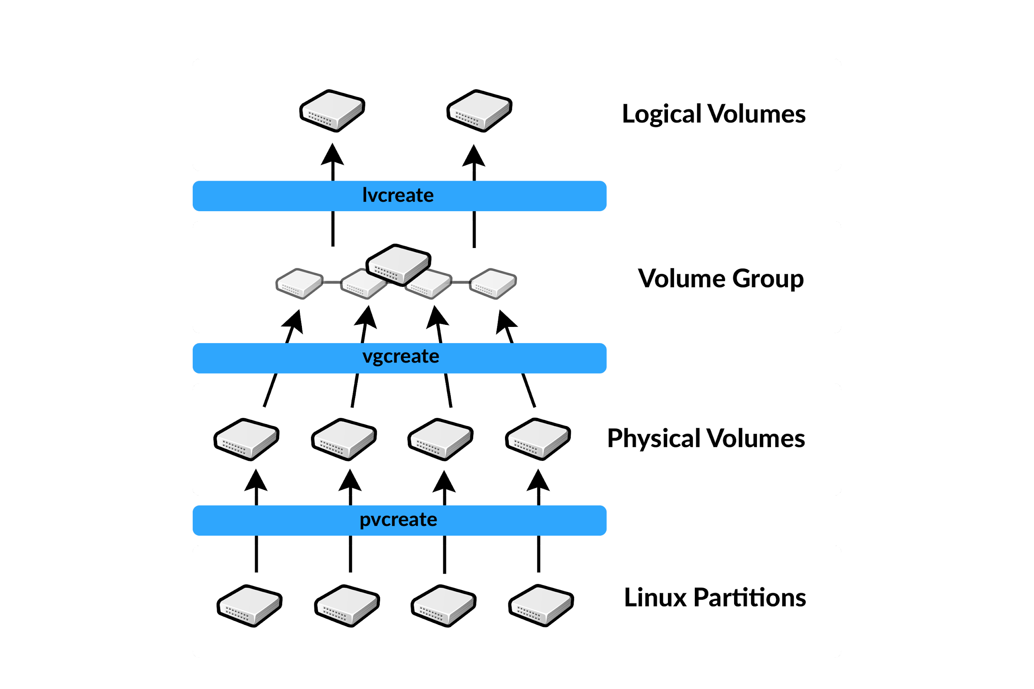
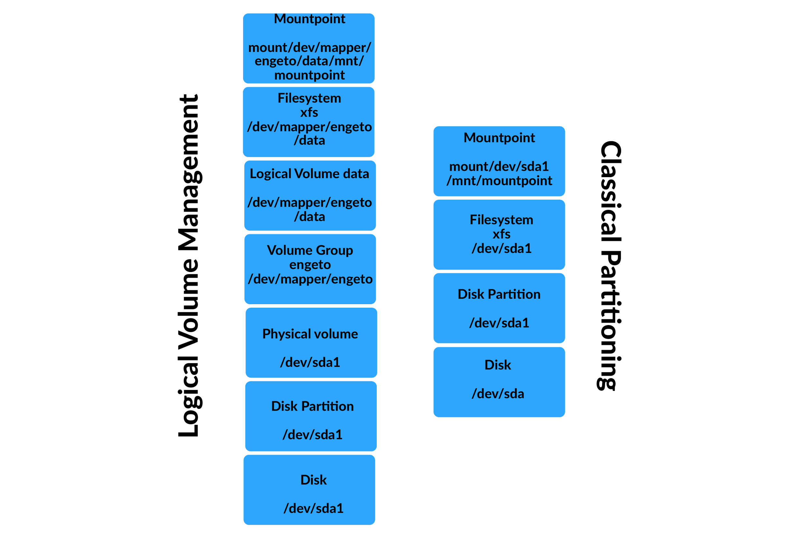
LVM - Logical Volume Management

Postup vytvoření + další příkazy |  |  |  |  |  |  |  | LVM Snapshots
1) Vytvořit Linux LVM (8e) oddíl na disku pomocí fdisk, gdisk... |  |  |  |  |  |  |  | - umožňují správcům vytvářet konzistentní zálohy v živých systémech a také umožňují systémům rychle se vrátit do čistého stavu, pokud jsou poškozeny po vytvoření snímku
2) Vytvořit LVM Physical Volumes (Fyzické zařízení) |  |  |  |  |  |  |  | - snapshots představuje stav svazku v době pořízení snímku a uchovává změny souborového systému, ke kterým dochází po dobu životnosti snímků
 | pvcreate |  |  | vytvoření fyzického zařízení na disku (blokového zařízení) nebo na diskovém oddílu.
 | pvcreate /dev/sda (celý disk) nebo pvcreate /dev/sda1 (oddíl) |  |  |  |  |  |  | Vytváření snapshot svazků
 | pvdisplay |  |  | zobrazí informace o PVs (Fyzických zařízení) |  |  |  |  | lvcreate -L 1G -s -n snapshot DATA |  | vytvoření logického oddílu pro snapshot
 | pvs |  |  |  |  |  |  |  | -s |  | použítím -s dáváme najevo, že se jedná o snapshot
 | pvscan -v |  |  | zobrazí celkové informace
 |  |  |  |  |  |  |  |  | mkdir /mnt/snapshot |  | vytvoříme složku pro snapshoty
 | pvremove |  |  | smaže fyzický svazek |  |  |  |  | mount /dev/DATA/snapshot /mnt/snapshot |  | připojení logického oddílu k systému
 | pvresize /dev/vda1 |  |  | řekne LVM, že se změnila velikost
 |  |  |  |  |  |  |  |  | umount /mnt/snapshot |  | odpojí a smaže oddíl
3) Vytvořit LVM Volume Groups (Svazky) |  |  |  |  |  |  |  |  | lvremove /dev/DATA/snapshot
 | vgcreate |  |  | vytvoření svazku z fyzických zařízení
 | vgcreate <volume_group_name> <physical_volume1> <physical_volume2> ... ... |  |  |  |  |  |  | RAID & LVM |  | Redundant Array of Independent Disks
 | vgcreate DATA /dev/sda /dev/sdb |  |  |  |  |  |  | - RAID je technologie, která se používá na zvýšení výkonu a spolehlivosti datového uložiště
 | vgdisplay |  |  | zobrazí informace o VGs (Svazcích) |  |  |  | - RAID systém se skládá ze dvou nebo více disků, které pracují zároveň
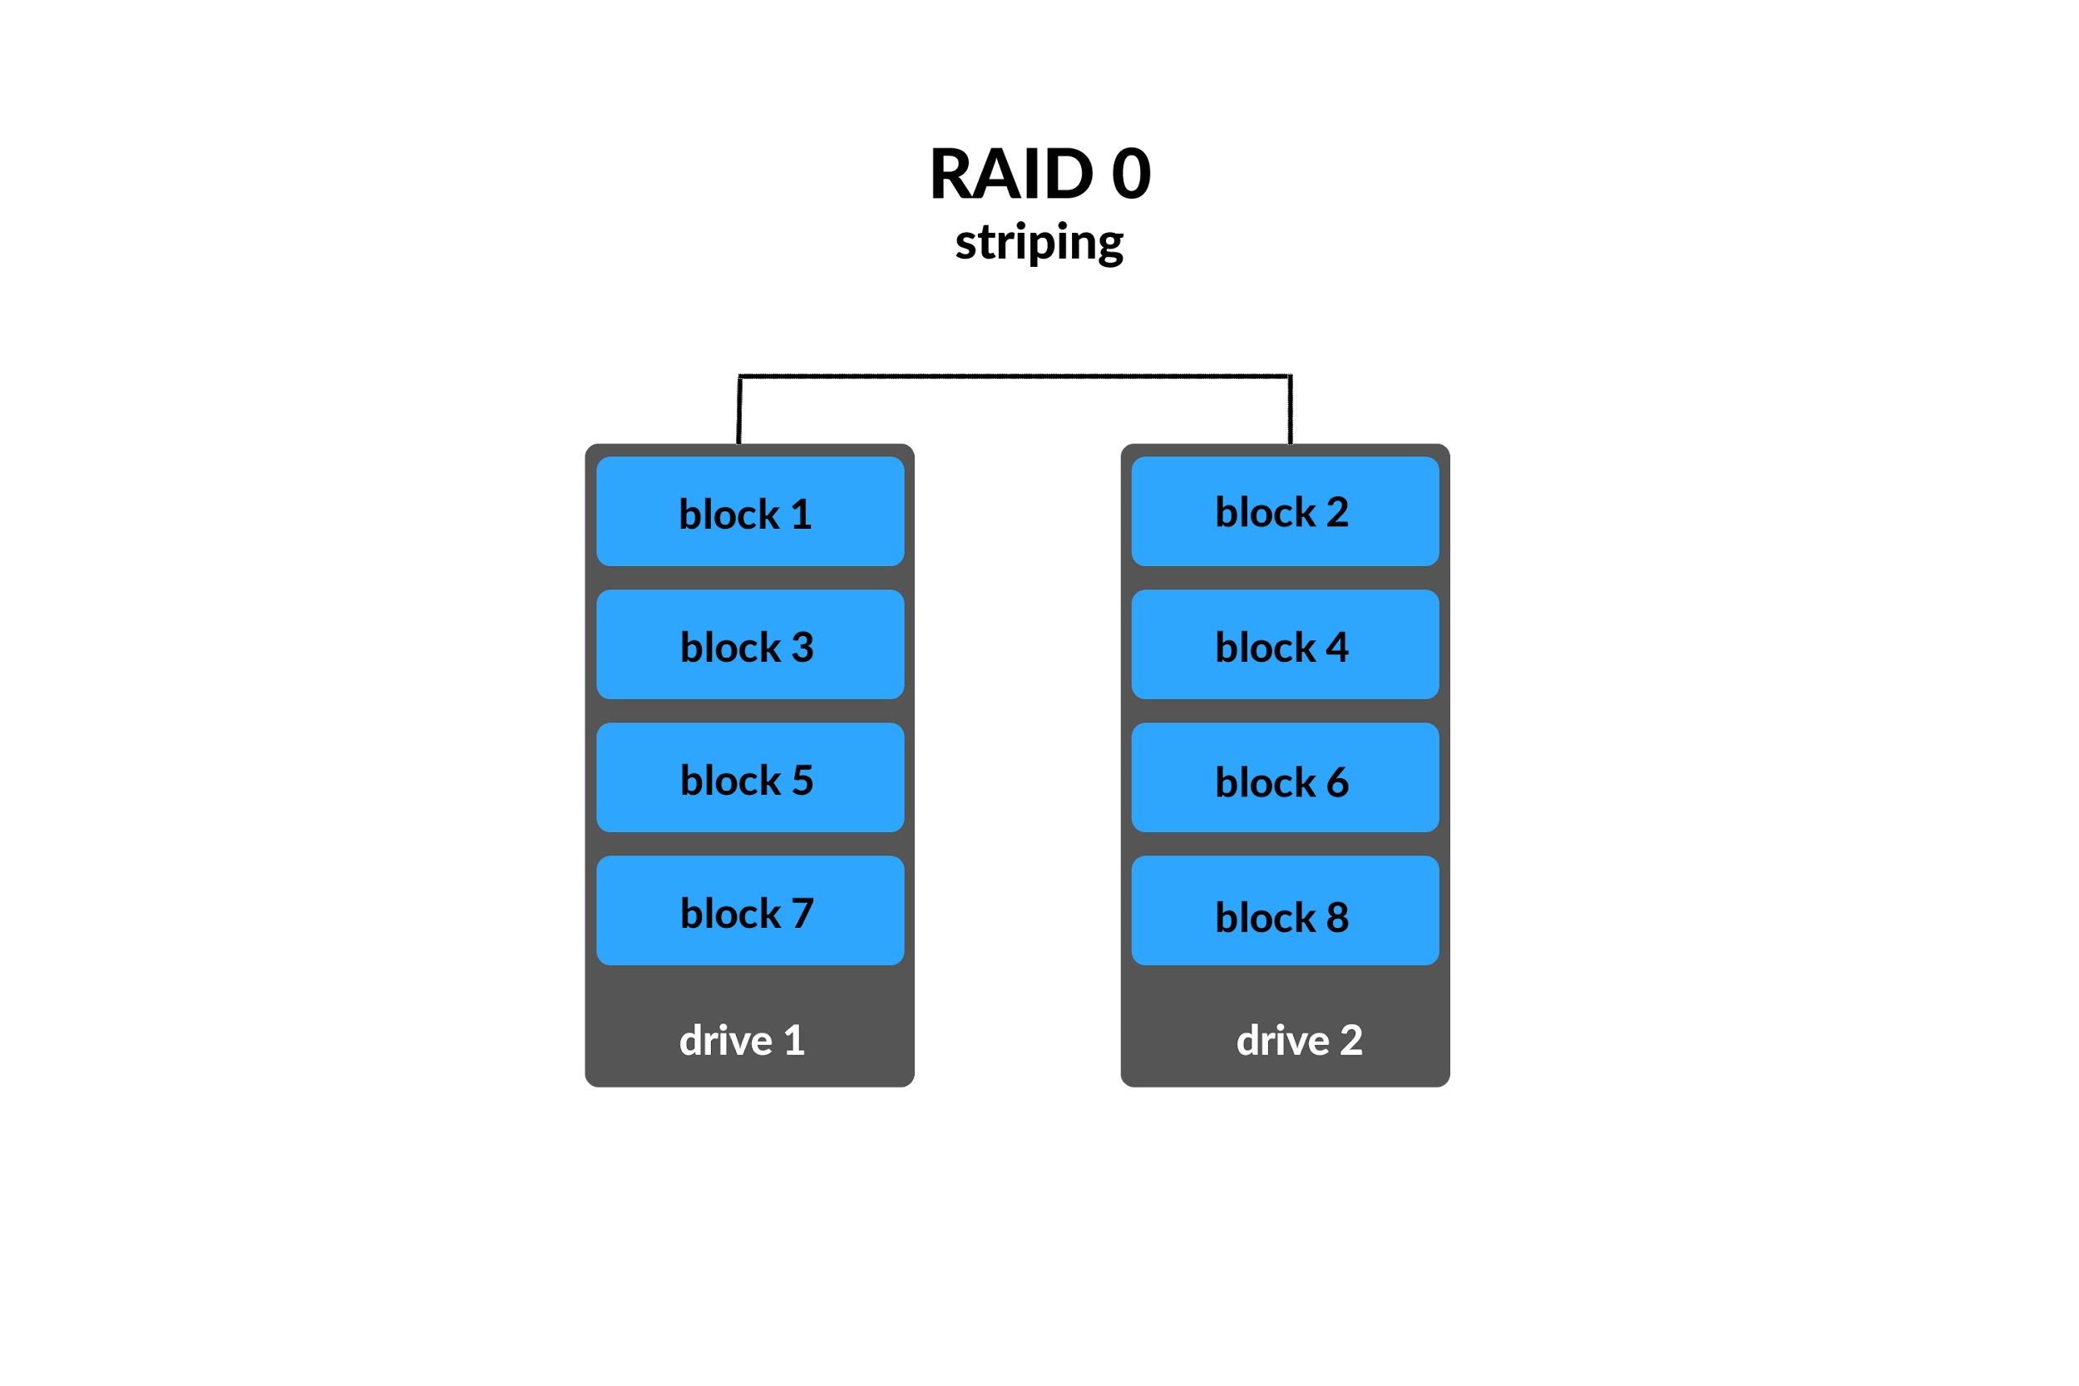

 | vgs |  |  |  |  |  |  | - RAID není plnohodnotná alternativa k záloze dat. Sice všechny RAID (kromě RAID 0) mají ochranu proti selhání jednoho disku, pro naprostou bezpečnost se ale doporučuje mít externí zálohu mimo RAID diskové pole

 | vgexpand |  |  | rozšíří svazek
 | vgreduce |  |  | zredukuje svazek
 | vgremove |  |  | smaže svazek

4) Vytvořit LVM Logical Volumes (Logické oddíly)
 | lvcreate |  |  | vytvoření logického oddílu (LV) ze svazku
 | lvcreate -L <volume_size> -n <volume_name> <volume_group_name>
 | lvcreate -L 7G -n research DATA
 | lvdisplay |  |  | zobrazí informace o LVs (Logických oddílech)
 | lvs

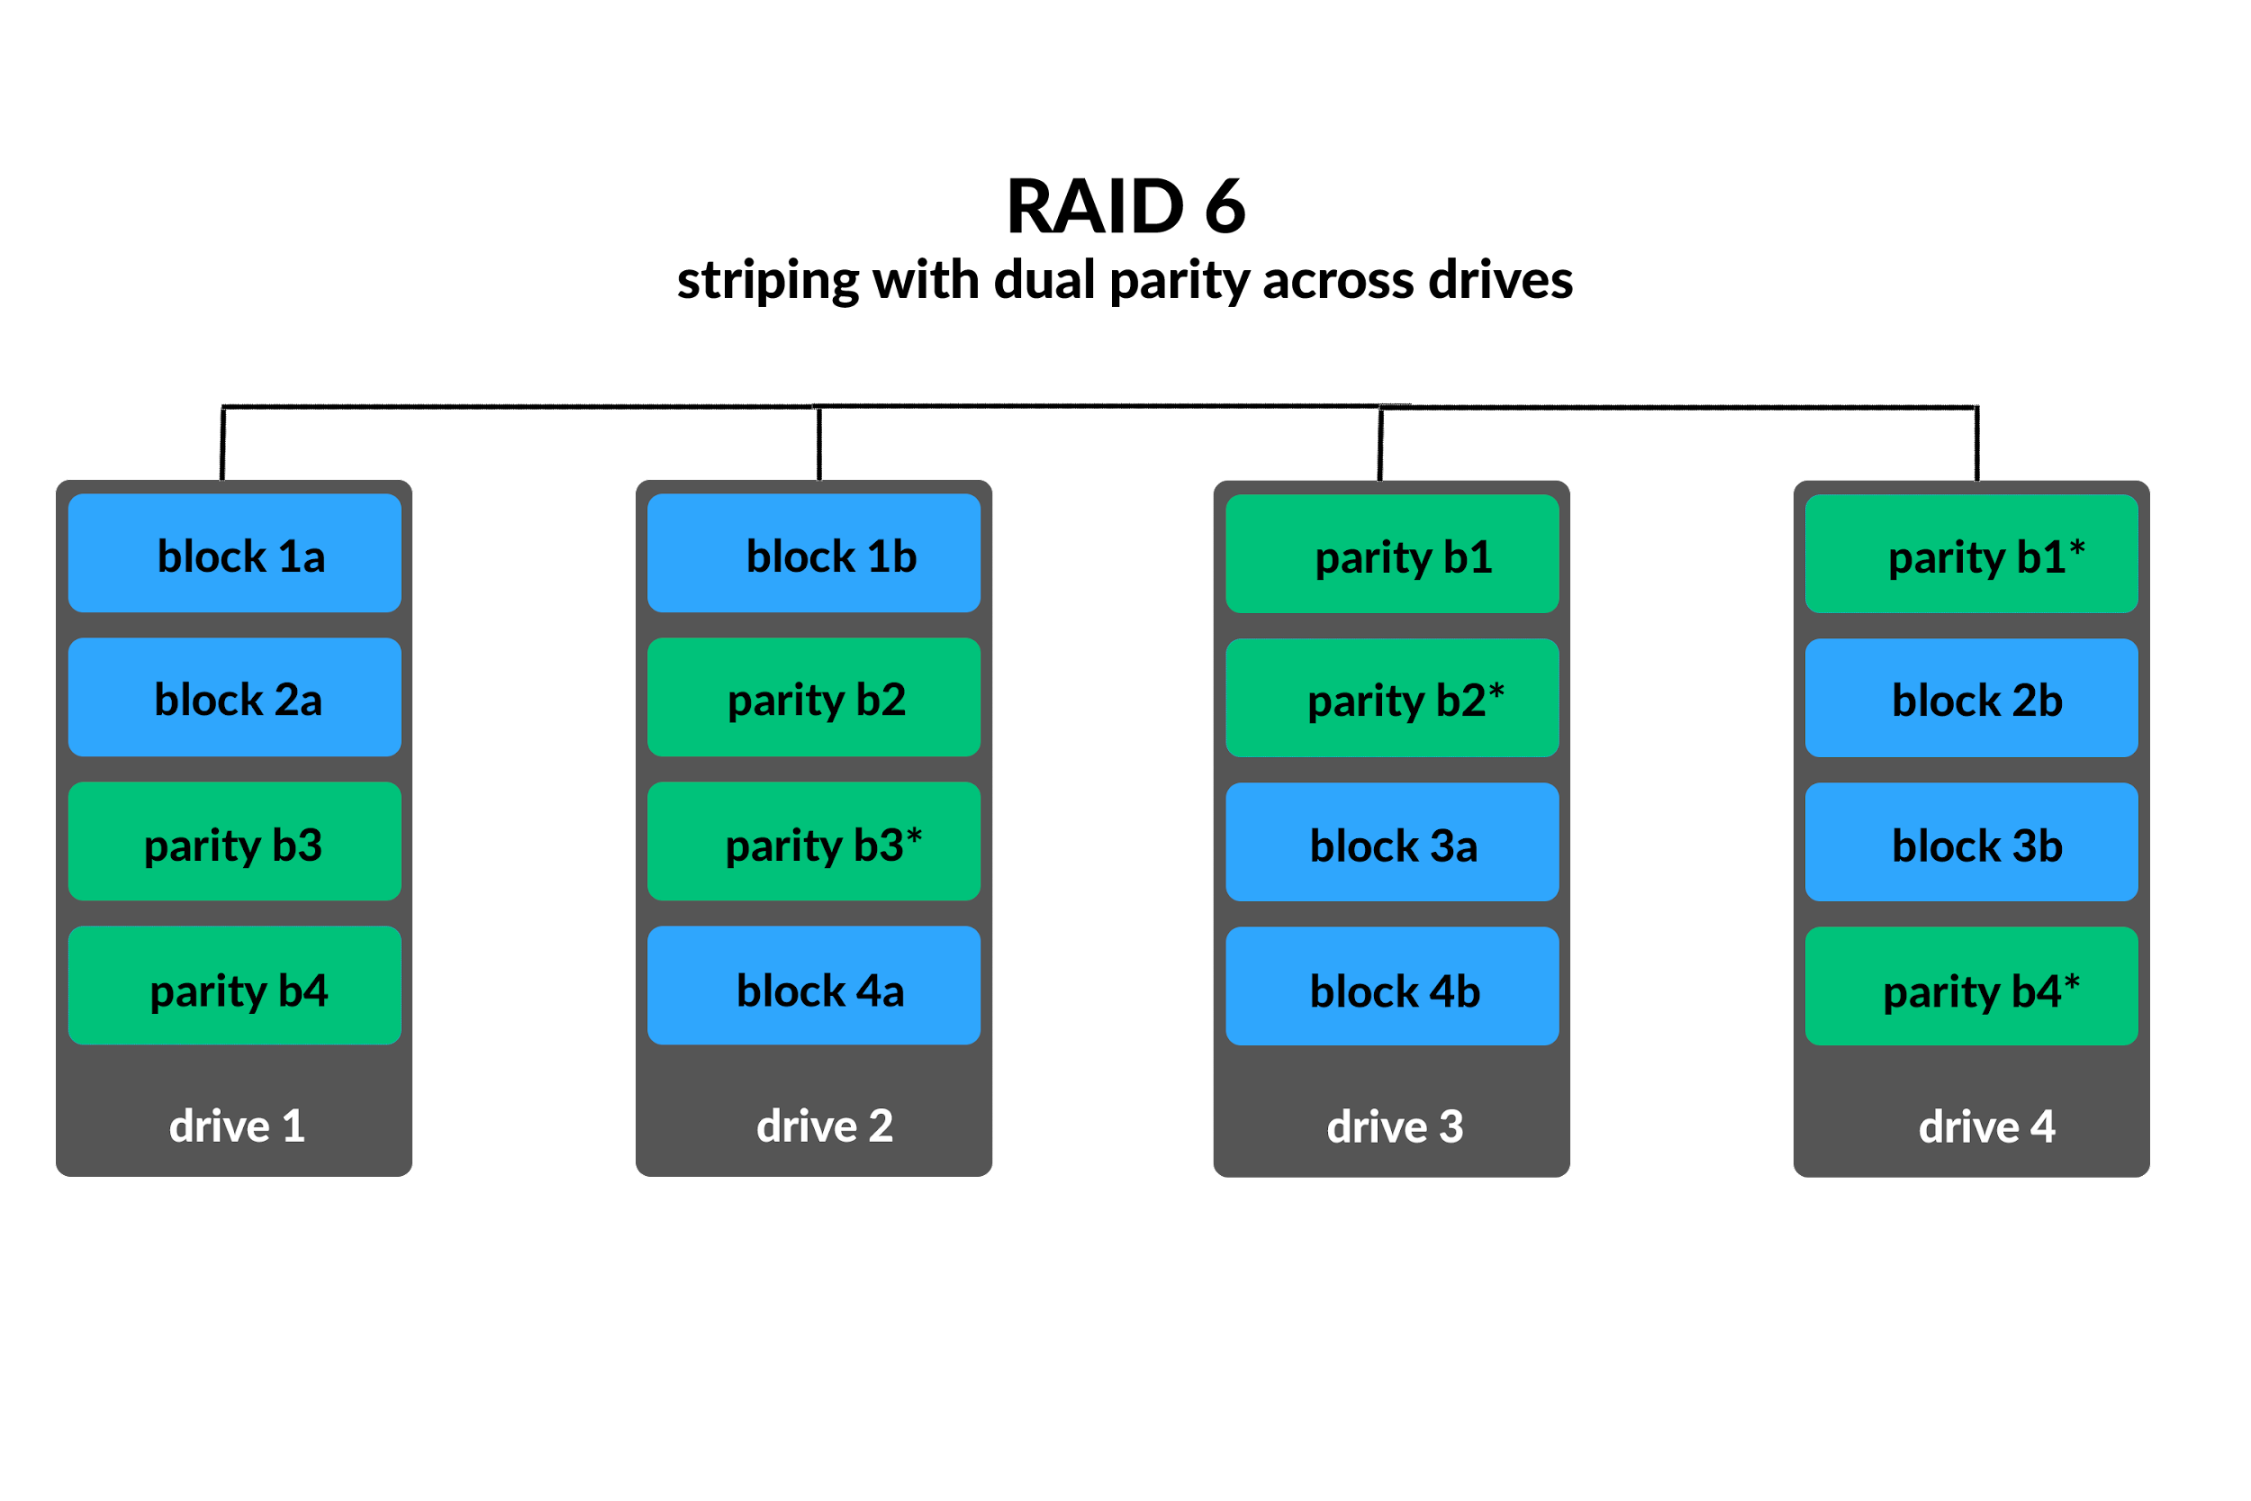
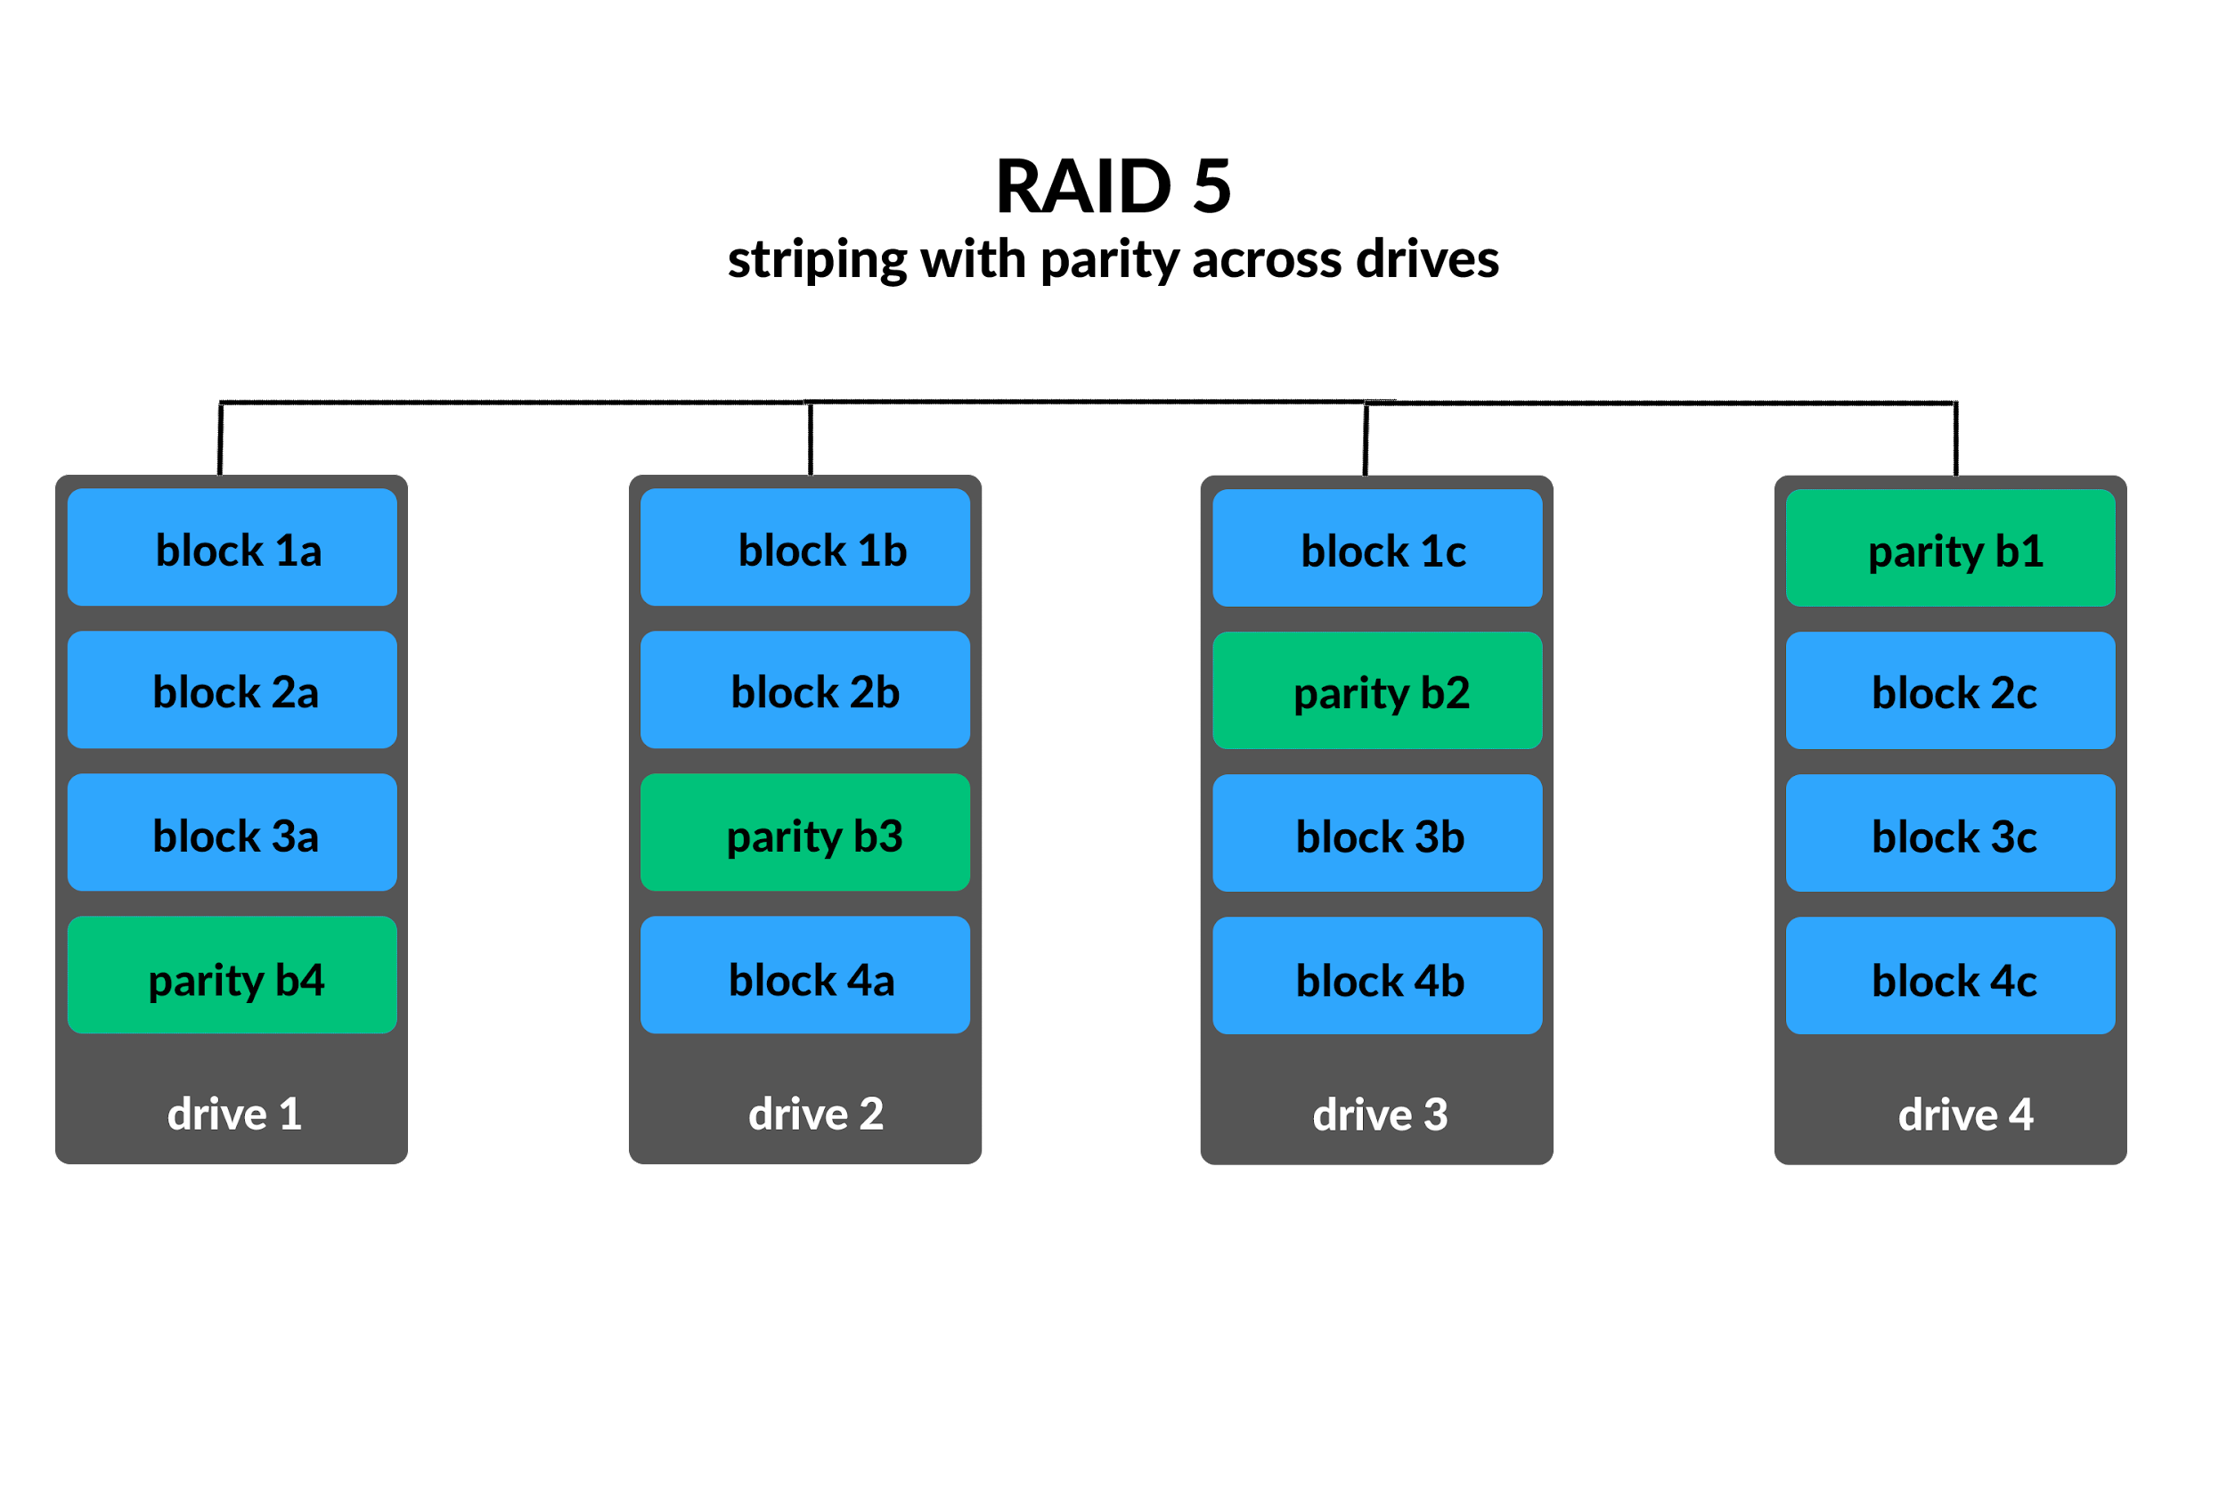
 | lvextend |  |  | rozšíří oddíl
 | lvextend -l +100%FREE /dev/centos/root
 | lvextend -L +1G /dev/DATA/development
 | resize2fs /dev/DATA/development
 | grow_xfs /dev/centos/root |  | když máme XFS FileSystem
 | lvreduce |  |  | zredukuje oddíl
 | lvremove |  |  | smaže oddíl

5) Vytvořit File System
 | mkfs -t <filesystem> /dev/<volume_group>/<logical_volume>
 | mkfs.xfs /dev/data/engeto

6) Mount it - připojení logického oddílu k systému
 | mount -t <filesystem> /dev/<volume_group>/<logical_volume> /<mount_point>

umount |  |  |  | odpojení LV ze systému. Například: umount /mnt/engeto
pvmove |  |  |  | to move the data from the physical volume

mdadm |  |  | spravovat MD zařízení aka Linux Software RAID
/etc/mdadm.conf |  |  | vytvořený konfigurační soubor po restartování správně sestavuje pole RAID a zjednodušuje popis zařízení a polí
mdadm [mode] <raiddevice> [options] <component-devices>

Příklad RAID 1:
mdadm -C /dev/md0 --level=1 --raid-disks=2 /dev/sdb /dev/sdc
-C |  |  | create
/dev/md0 |  |  | název nového meta-zařízení
/dev/sdb /dev/sdc |  |  | použité disky

mdadm --detail /dev/md0 |  |  | ověření stavu běžícího systému RAID
/proc/mdstat |  |  | --//--

mdadm --fail |  |  | označte disk jako vadný a připravte jej na vyjmutí...
mdadm --remove |  |  | "vyjme" disk, poté co vyjmeme fyzicky disk a vyměníme jej...
mdadm --add |  |  | znovu ho zavedeme tímto příkazem

Disk management |  |  |  |  | "vše co jde, je v systému považováno za soubor"
ln | vytvoří pevný odkaz (hard-link) - kopie souboru |  |  |  |  |  | df | "disk free" - ukáže volné místo
ln -s | vytvoří symbolický odkaz (soft-link) - zástupce, odkaz na adresář/soubor |  |  |  |  |  | -h | -T |  | --total
stat | zobrazí status souboru, nebo souborového systému |  |  |  |  |  | du | "disk usage" - ukáže kolik co zabírá místa
mount | připojí filesystem |  |  |  |  |  | -h | -s
umount | odpojí filesystem
 |  |  |  |  |  | Adresáře |  |  |  | inodes
Typy zařízení |  | typ zařízení se skrývá v prvním bitu každého řádku |  |  |  | Runtime - Dočasné |  |  |  | koncept, na kterém stojí celý linuxový filesystém. V Linuxu můžeme rozdělit filesystém na dvě velké části, na metadata a samotná data. Metadata jsou jinak řečeno data o datech. Inodes se starají o metadata na filesystému.
c - znaková (character) - předávají data po jednom znaku a jedná se například o některá pseudozařízení |  |  |  |  |  | Například /proc, existují jen do té doby, než se systém resetuje
b - bloková - předávají data v blocích a příklad může být pevný disk, nebo souborový systém |  |  |  |  |  | Persistent - Trvalé
p - pipe - umožňují komunikaci mezi dvěma a více procesy |  |  |  |  |  | Statické soubory - nezměněné do té doby, než sami učiníme (text. soubor)
s - socket - umožňují komunikaci s více procesy najednou |  |  |  |  |  | Dynamické soubory - jedná se o soubory upravované, nebo vytvořené aktivním procesem. Příkladem dynamického souboru by mohl být třeba soubor /var/log/messages, který loguje všechny informace o tom, co se na systému stalo. Dalším příkladem by mohl být soubor /etc/passwd, který se sám změní, když vytvoříme nového uživatele. |  |  |  | Inode obsahuje následující metadata:
Písmeno l symbolizuje odkaz a d adresář.
 |  |  |  |  |  |  |  |  |  | velikost souboru (v bajtech)
Fyzické disky |  |  |  |  |  |  |  |  |  | User ID (UID) vlastníka souboru
/dev/sda | disk a |  |  |  |  |  |  |  |  | Group ID (GID) vlastníka souboru
/dev/sdb | disk b ... |  |  |  |  | Filesystem (souborový systém) - způsob organizace dat na disku |  |  |  | ID zařízení, které obsahuje daný soubor
 |  |  |  |  |  | Linux | ext4 (compatibilní s ext3 a ext2) |  |  | typ souboru (soubor, složka, blokové zařízení, ...)
Oddíl (partitions) |  |  |  |  |  | Windows | NTFS nebo FAT |  |  | velikost bloku na systému
/dev/sda2 | druhý oddíl disku a |  |  |  |  | Mac | HFS+ |  |  | počet bloků které soubor používá
/dev/sdc3 | třetí oddíl disku c ... |  |  |  |  |  |  |  |  | časové známky souboru - přístup (atime), změna (ctime, změna dat nebo práv) a modifikace (mtime, změna dat)
 |  |  |  |  |  | Mountování |  |  |  | odkaz na blok na disku, kde se nachází obsah souboru, velký soubor bývá uložen v mnoha blocích
 |  |  |  |  |  | /etc/fstab | obsahuje tabulku souborových systémů, která se mountují při bootu a adresářích, kde jsou tyto zařízení namountovaná (tzv. mounting points) |  |  | přístupová práva (pro vlastníka, skupinu a ostatní)
...

Síť
...
 |  |  |  |  |  |  |  | Výchozí port je 143 / Šifrovaná verze je 993 |  |  |  | Výchozí port je 110 / Šifrovaná verze je 995
 |  |  |  |  |  |  |  | U protokolu IMAP se všechny úkony dějou na serveru, nikoliv na straně klienta |  |  |  | U protokolu POP3 se nově ziskané e-maily ukládají na straně klienta a následně smažou ze serveru
 |  |  |  |  |  |  |  | - emaily uloženy na straně serveru |  |  |  | - emaily uloženy na straně klienta
...
 |  |  |  |  | Synchronizace času
 |  |  |  |  | NTP | Network Time Protocol
 |  |  |  |  | Výchozí port je 123

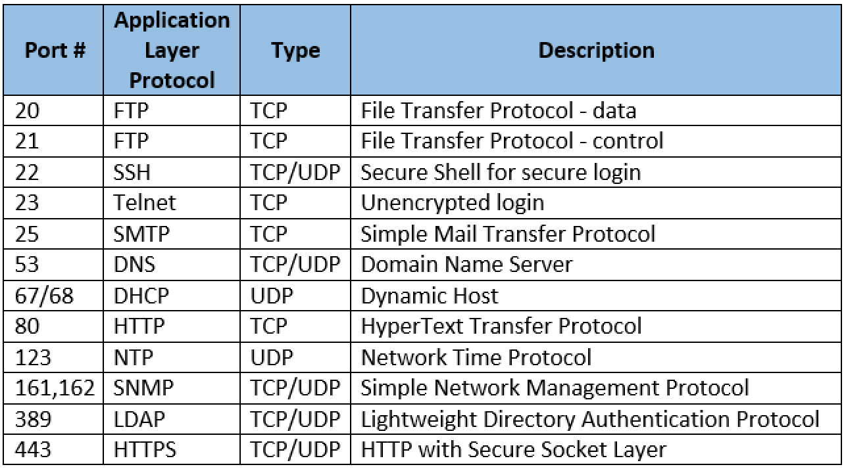
 |  |  |  |  |  |  |  |  |  | Příklady Well-known portů
...
 |  |  |  |  |  |  |  |  | Router, v tomto případě se mu říká i gateway (brána), s pomocí NATu usměrňuje síťový provoz procházející přes něj a upravuje IP adresy, případně i hlavičky protokolů vyšší síťové vrstvy. Díky NATu se dokážeme z LAN připojit do internetu. V LAN zařízení využívají neveřejné vnitřní adresy. Typicky budou vypadat jako 192.168.0.1, kde se budou lišit poslední dvě čísla, nebo jako 10.0.0.1, kde se liší poslední tři čísla. NAT tyto adresy při vstupu na internet změní na unikátní veřejnou IP adresu (přidělenou poskytovatelem internetu), pod kterou vystupují zařízení z vnitřní sítě na internetu. Při komunikaci směrem z internetu do zařízení NAT zase přeloží adresu zpět do lokálních adres a komunikaci přesměruje na konkrétní počítač. Toto fungování umožňuje velké skupině používat na internetu jednu veřejnou IP adresu, a tím pádem umožňuje existenci více síťových zařízení na světě

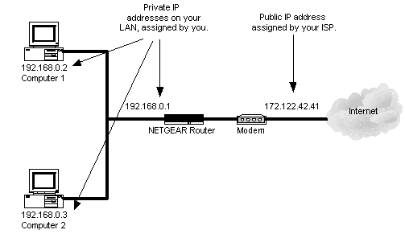
...
 |  |  |  |  |  | Úpravou těchto souborů nastanou změny natrvalo
 |  |  |  |  | } | /etc/sysconfig/network-scripts/ifcfg-eth0
 |  |  | dočasně přiřadí nově zadanou ip adresu |  |  |  | BOOTPROTO="static" |  | nebo dhcp |  | specifikujeme, že toto zařízení používá statickou IP adresu
 |  |  | vymaže ip adresu ze zařízení |  |  |  | IPADDR="192.168.0.7" |  | u dhcp nemusíme |  | specifikujeme IP adresu
 |  |  |  |  |  |  | NETMASK="255.255.255.0" |  | u dhcp nemusíme |  | specifikujeme subnet masku s CIDR /24
 |  |  |  |  |  |  | BROADCAST="192.168.0.255" |  | u dhcp nemusíme |  | specifikujeme broadcast adresu
 |  |  | přidá výchozí bránu k zařízení |  |  |  | GATEWAY="192.168.0.1" |  |  |  | výchozí brána - default gateway |  | (server1)
...
Předběžné ověření
na straně klienta použijeme ssh-agent bash a ssh-add ~/.ssh/id_dsa
 | Enter passphrase for <user>/.ssh/id_rsa: |  |  | zadat heslo pro private key
"cachujeme credentials přes ssh agenta"

Boost network throughput |  |  |  |  |  |  |  |  |  | Fault tolerance

Network bonding |  | or teaming |  |  |  |  |  |  |  | Network bridging
- síťové propojení je konfigurace, která považuje dvě nebo více síťových rozhraní za jediné síťové rozhraní |  |  |  |  |  |  |  |  |  | - kombinuje dvě nebo více sítí do nové logické sítě
- hlavním účelem je poskytovat vysokou dostupnost a redundanci |  |  |  |  |  |  |  |  |  | - často se používá v nastavení virtualizace, kde je síť virtuálního hosta nakonfigurována pro komunikaci ve stejné síti jako hostitelský systém
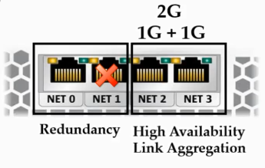
 |  |  |  |  |  |  |  |  |  | Nastavení:
 |  |  |  |  |  |  |  |  |  | - nainstalujte bridge-utils balíček
 |  |  |  |  |  |  |  |  |  | - vytvořte a bridge interface
 |  |  |  |  |  |  |  |  |  |  | brctl addbr br0
 |  |  |  |  |  |  |  |  |  | - připojte NIC do bridge
 |  |  |  |  |  |  |  |  |  |  | brctl addif br0 veth0
 |  |  |  |  |  |  |  |  |  |  | brctl show

 |  |  |  |  |  |  |  |  |  | Spanning Tree Protocol (STP) není ve výchozím nastavení zapnuto - poskytuje metody k hledání nejkratší cesty mezi dvěma ethernetovými sítěmi a brání vzniku síťových smyček, pokud je v síti více mostů

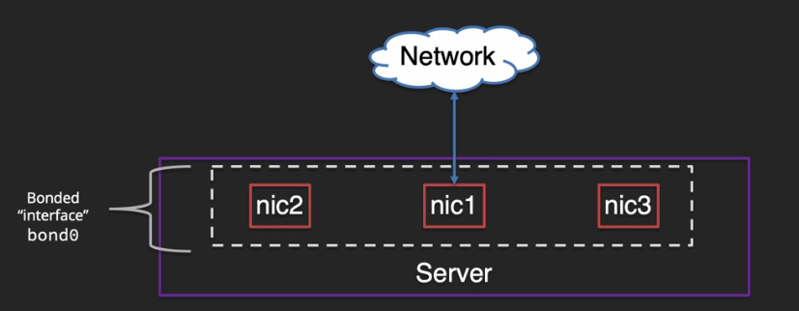
 |  |  |  |  |  |  |  |  |  |  | brctl stp br0 on
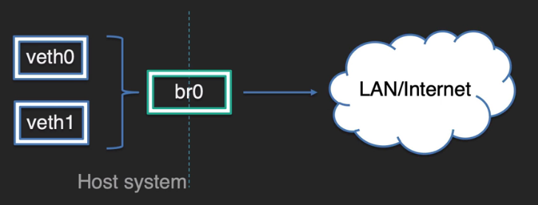

Bonding modes:

Mode=0 | round-robin
- pakety odeslané v pořadí přes všechny síťové karty (výchozí zásada)

Mode=1 | active-backup policy
- nastaví všechna rozhraní do stavu zálohy, zatímco jedno zůstane aktivní

Mode=2 | XOR policy
...
Manualní konfigurace

 |  |  |  | soubor ifcfg-enp0s3 obsahuje:
 |  |  |  | - smažeme všechno nejdřív
 |  |  |  | TYPE=Ethernet
 |  |  |  | BOOTPROTO=none
Příklad nastavení: |  |  |  | DEVICE=enp0s3
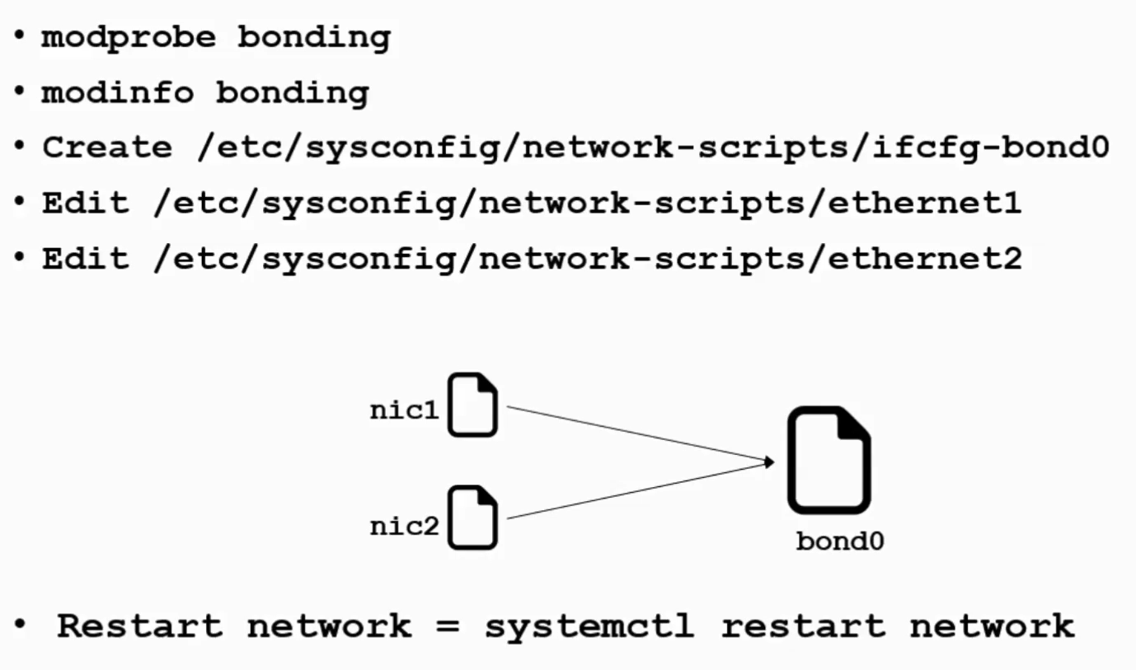
 |  |  |  | ONBOOT=yes
 |  |  |  | HWADDR="MAC adresa NIC přes ip a" |  |  |  |  |  | soubor ifcfg-bond0 obsahuje:
 |  |  |  | MASTER=bond0 |  |  |  |  |  | DEVICE=bond0
 |  |  |  | SLAVE=yes |  |  | \ |  |  | TYPE=Bond
 |  |  |  |  |  |  |  | \ |  | NAME=bond0
 |  |  |  |  |  |  |  |  | \ | BONDIG_MASTER=yes
 |  |  |  |  |  |  |  |  | / | BOOTPROTO=none
 |  |  |  |  |  |  |  | / |  | ONBOOT=yes
 |  |  |  | soubor ifcfg-enp0s8 obsahuje: |  |  | / |  |  | IPADDR=$$$$$$$$$$$
 |  |  |  | - smažeme všechno nejdřív |  |  |  |  |  | NETMASK=$$$$$$$$
 |  |  |  | TYPE=Ethernet |  |  |  |  |  | GATEWAY=$$$$$$$$
 |  |  |  | BOOTPROTO=none |  |  |  |  |  | BONDING_OPTS="mode=5 miimon=100"
 |  |  |  | DEVICE=enp0s8
 |  |  |  | ONBOOT=yes
 |  |  |  | HWADDR="MAC adresa NIC přes ip a"
 |  |  |  | MASTER=bond0
 |  |  |  | SLAVE=yes

Encryption (šifrování)
- v dnešní době existují tři obecné přístupy:
 | - symetrické šifrování
 | - asymetrické šifrování
...

